SAP連携イメージ
NBC（WBS基幹システム）及び外冷（Chainflow I）から受信するデータには、１レコードにつき最大８明細がセットされている。
Asteriaでは、明細ごとに１レコードとして出力し、SAPへ連携する。

 | 変換イメージ
 | WBS基幹システム/Chainflow Iからの受信データ（固定長）

 | インターフェース 識別 | ID | 拠点 コード | 冷蔵庫 コード | 事業所 コード | レコード内 明細件数 | 【明細1】 |  |  |  |  | 【明細2】 |  |  |  |  | 【明細3】 |  |  |  |  | 【明細4】 |  |  |  |  | 【明細5】 |  |  |  |  | 【明細6】 |  |  |  |  | 【明細7】 |  |  |  |  | 【明細8】 |  |  |  |  | 余白
 |  |  |  |  |  |  | 冷ロット № | 入庫日 | 在庫 ケース数 | 在庫 本数 | 定貫／ 不定貫 区分 | 冷ロット № | 入庫日 | 在庫 ケース数 | 在庫 本数 | 定貫／ 不定貫 区分 | 冷ロット № | 入庫日 | 在庫 ケース数 | 在庫 本数 | 定貫／ 不定貫 区分 | 冷ロット № | 入庫日 | 在庫 ケース数 | 在庫 本数 | 定貫／ 不定貫 区分 | 冷ロット № | 入庫日 | 在庫 ケース数 | 在庫 本数 | 定貫／ 不定貫 区分 | 冷ロット № | 入庫日 | 在庫 ケース数 | 在庫 本数 | 定貫／ 不定貫 区分 | 冷ロット № | 入庫日 | 在庫 ケース数 | 在庫 本数 | 定貫／ 不定貫 区分 | 冷ロット № | 入庫日 | 在庫 ケース数 | 在庫 本数 | 定貫／ 不定貫 区分
 | B019 | Z2 |  | 004000001 | 0482 | 5 | 1001 | 20260401 | 000011 | 000 | 0 | 1002 | 20260402 | 000012 | 000 | 1 | 1003 | 20260403 | 000013 | 000 | 0 | 1004 | 20260404 | 000014 | 000 | 0 | 1005 | 20260405 | 000015 | 000 | 1 |  | 00000000 | 000000 | 000 |  |  | 00000000 | 000000 | 000 |  |  | 00000000 | 000000 | 000
 | B019 | Z2 |  | 004000001 | 0054 | 1 | 2001 | 20260411 | 000021 | 000 | 0 |  | 00000000 | 000000 | 000 |  |  | 00000000 | 000000 | 000 |  |  | 00000000 | 000000 | 000 |  |  | 00000000 | 000000 | 000 |  |  | 00000000 | 000000 | 000 |  |  | 00000000 | 000000 | 000 |  |  | 00000000 | 000000 | 000

「レコード内明細件数」の値分の明細が格納されており、その件数分出力する
（数値+半角スペースの２桁）

 | Asteriaで以下のようににマッピング、ファイル出力し、SAPへ連携（tsv）

 | 共通配送先 | プラント コード | 冷ロット № | 入庫日 | 在庫 ケース 数 | 定貫／ 不定貫 区分
 | 24000001 | 1101 | 1001 | 20260401 | 11 | 0
 | 24000001 | 1101 | 1002 | 20260402 | 12 | 1
 | 24000001 | 1101 | 1003 | 20260403 | 13 | 0 |  | 受信１レコード目（明細５件）
 | 24000001 | 1101 | 1004 | 20260404 | 14 | 0
 | 24000001 | 1101 | 1005 | 20260405 | 15 | 1
 | 24000001 | 2201 | 2001 | 20260411 | 21 | 0 | → | 受信２レコード目（明細１件）

明細部でない項目は
入力の同一内容を出力する
（プラントコードは事業所コードから変換表にて変換セット）
明細からの出力
明細件数分、レコード出力する

20260424_起動バラメータ変数名変更
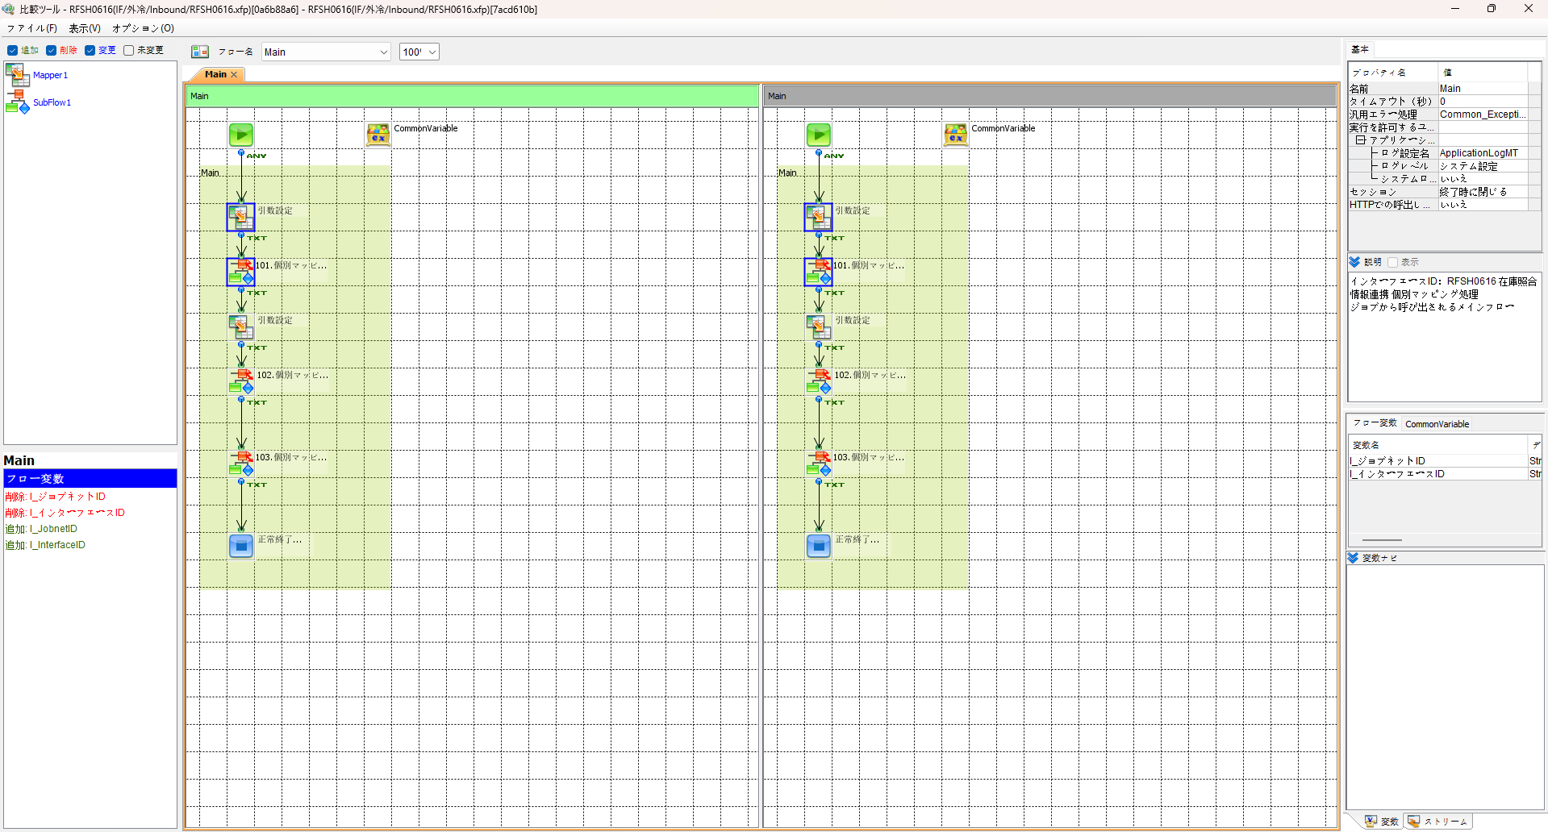
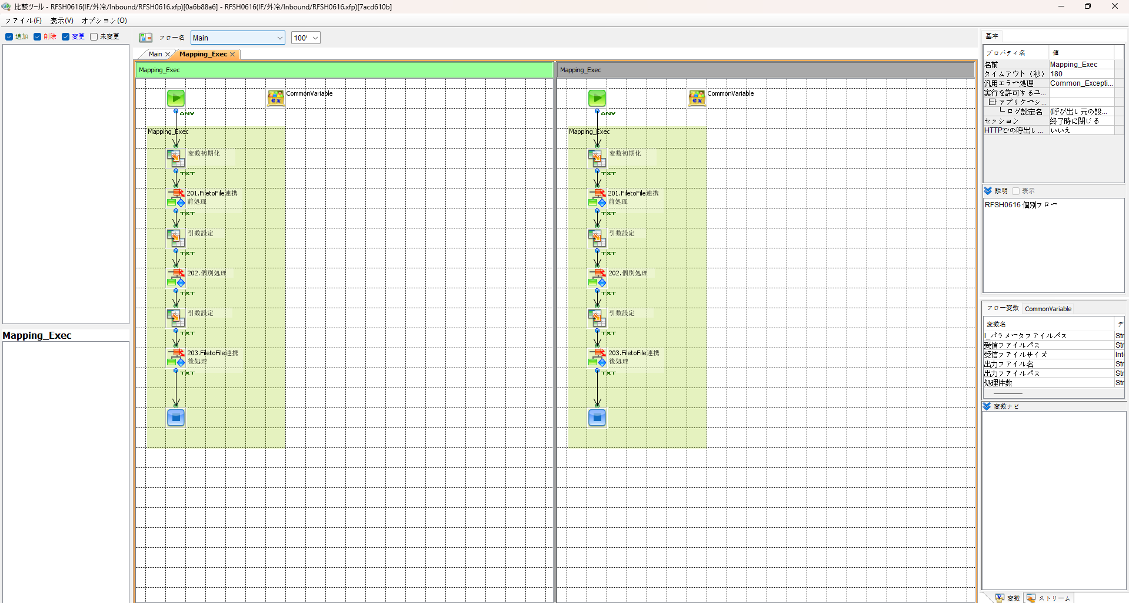

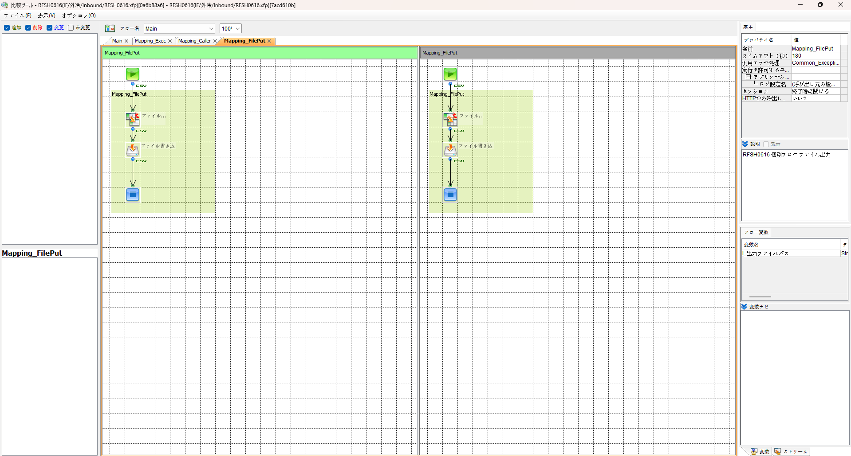
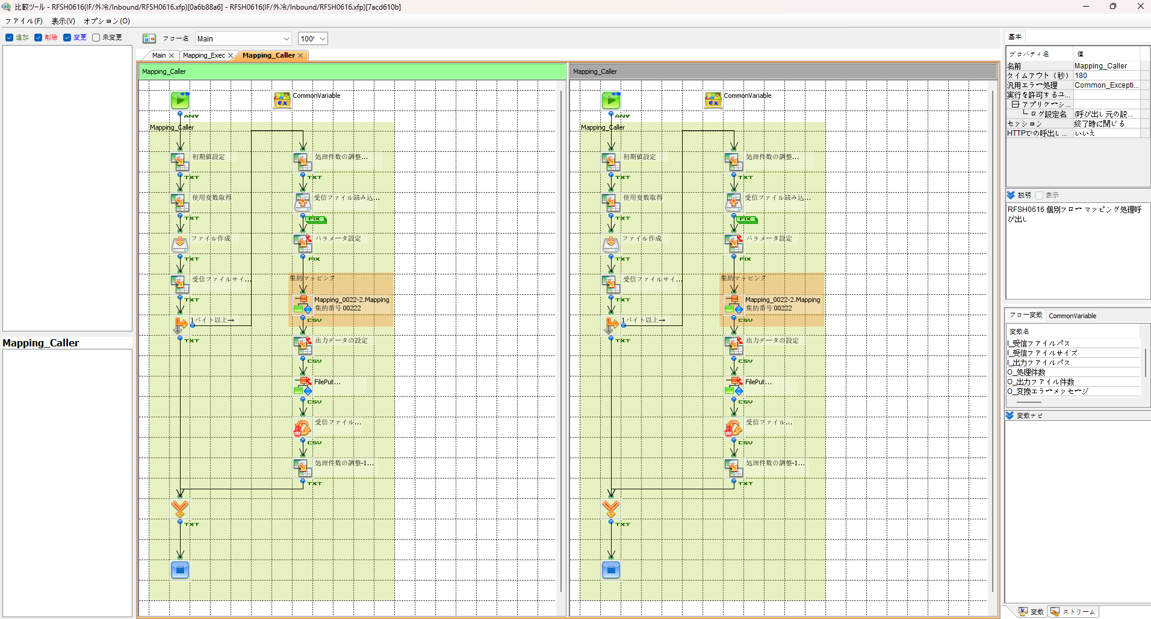

エビデンス(共通)
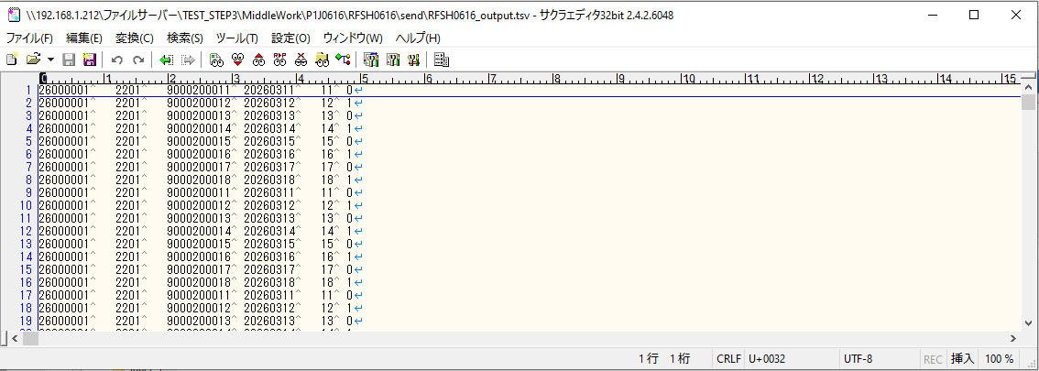
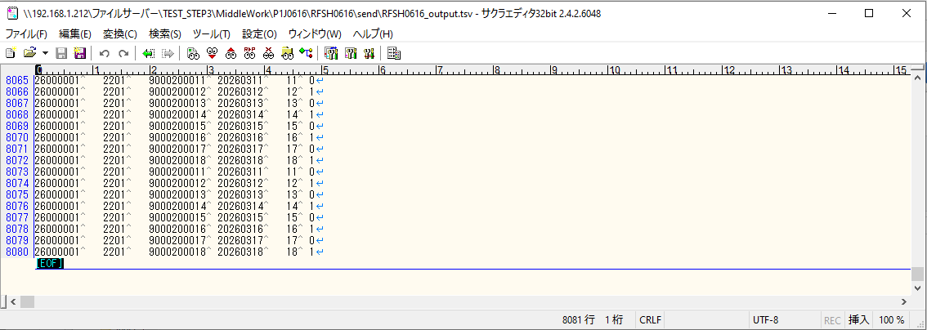
テスト実施

テストフロー
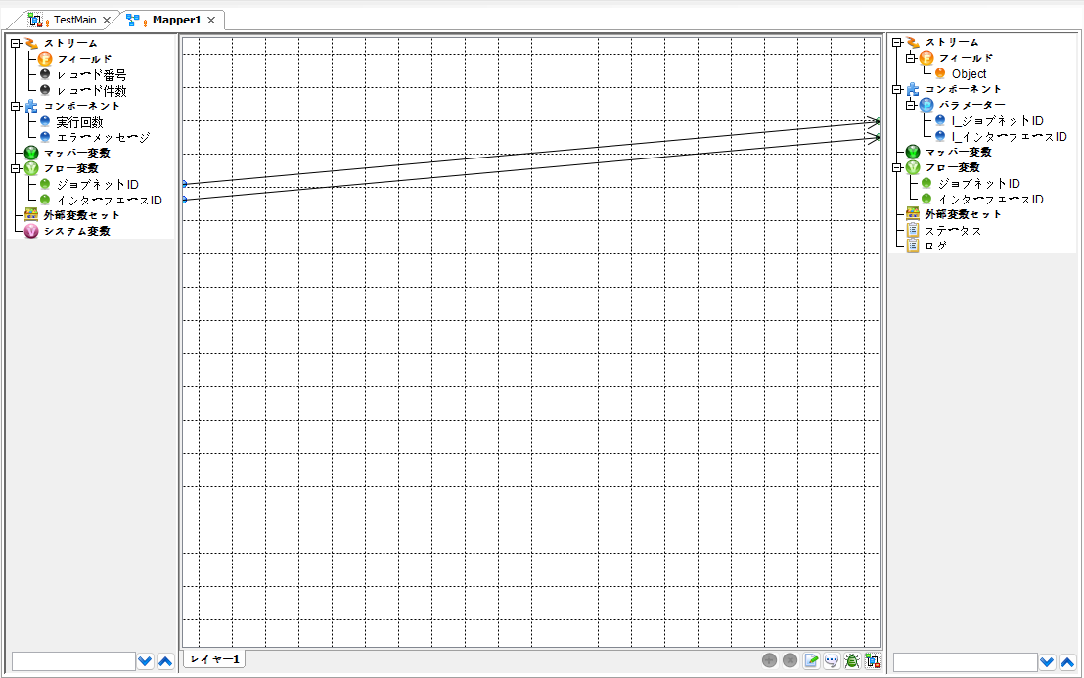

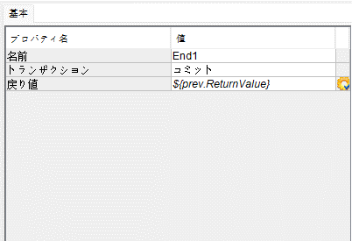

起動パラメータ.フロー変数を
RFSH0616.Mainのパラメータに受け渡す

RFSH0616 Main の戻り値をテストフローの戻り値に設定

■1回目 正常系・1000件未満・ファイル送信前結合有無=false

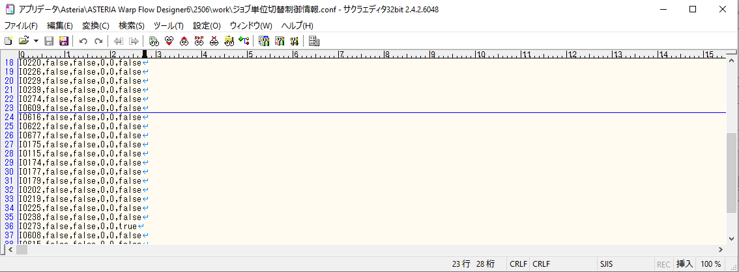

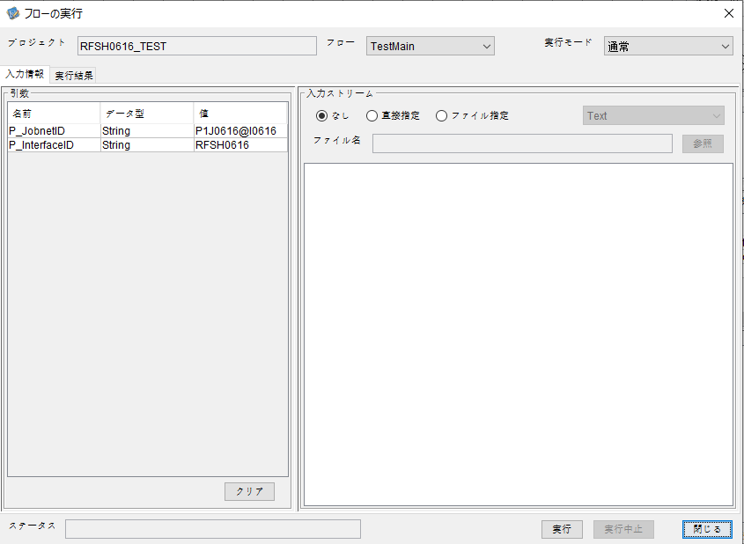
P_ジョブネットID=P1J0616@I0616
P_インターフェースID=RFSH0616

 |  | 実行結果
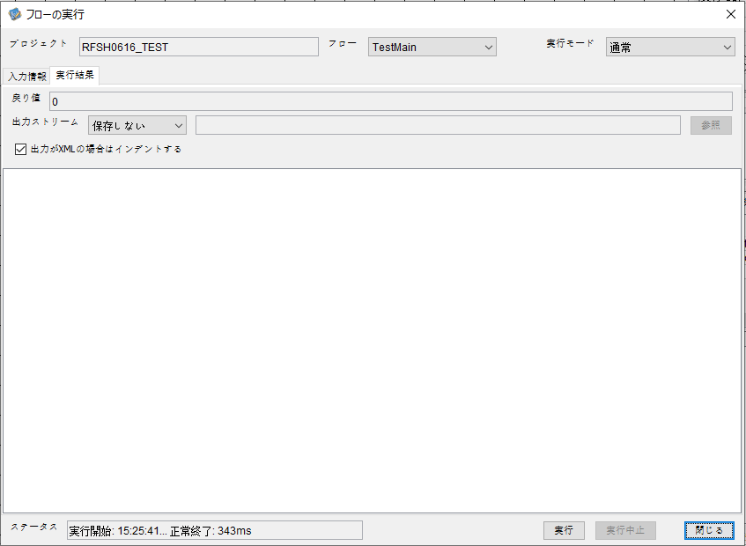

 | No.1-2-1

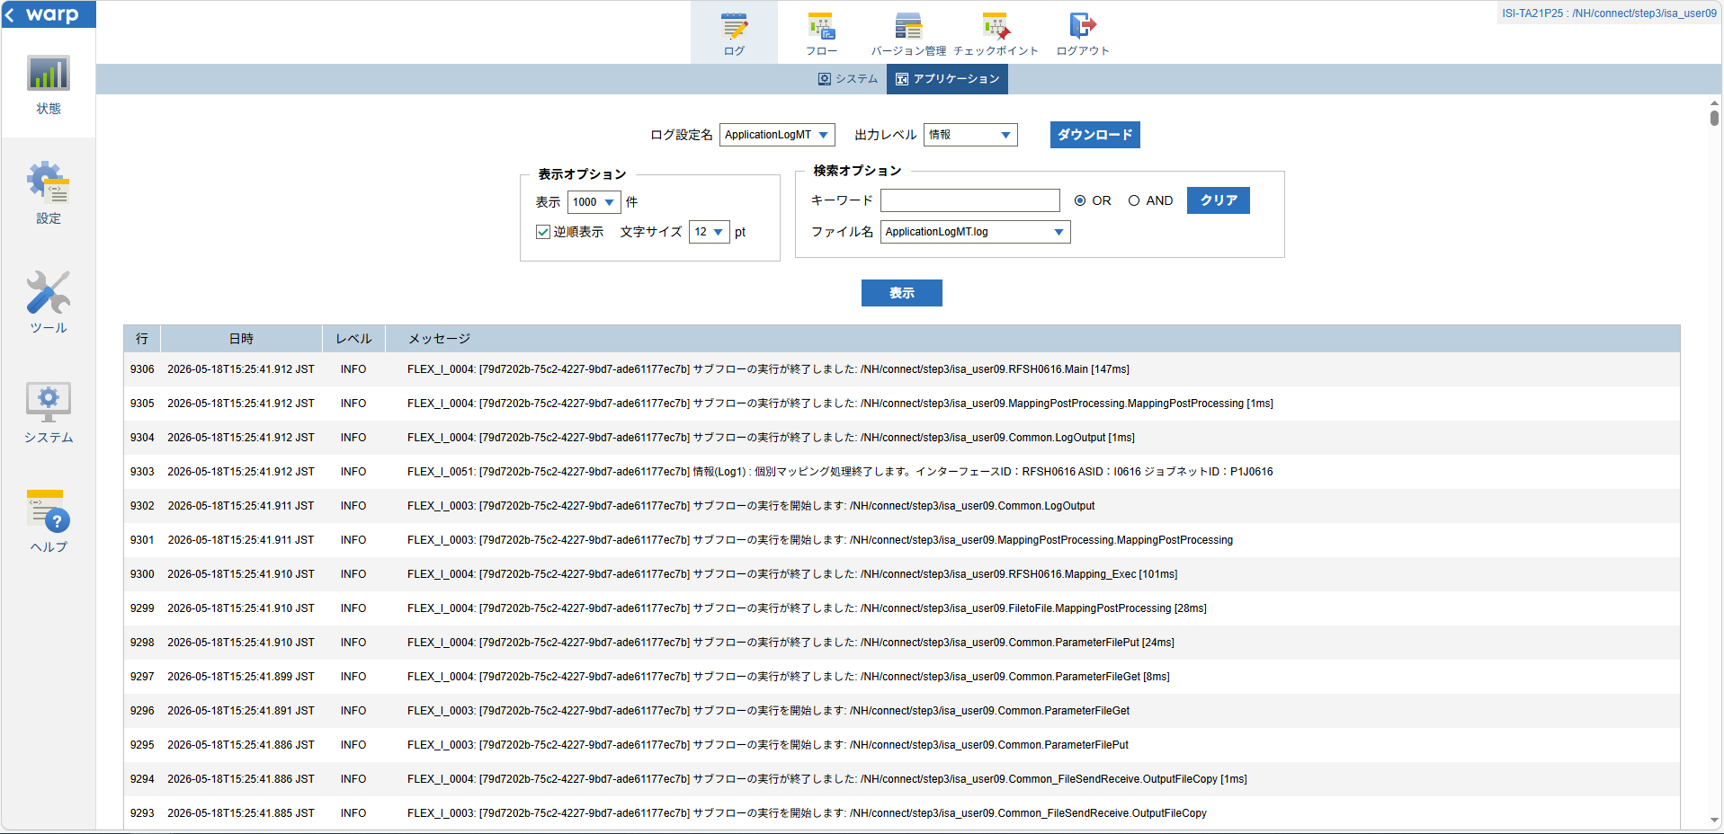
 | No.1-1-1

 |  | 行 | 日時 | レベル | メッセージ
 |  | 9254 | 2026-05-18T15:25:41.765 JST | INFO | FLEX_I_0003: [79d7202b-75c2-4227-9bd7-ade61177ec7b] サブフローの実行を開始します: /NH/connect/step3/isa_user09.RFSH0616.Main
 | No.2-1-1 | 9255 | 2026-05-18T15:25:41.766 JST | INFO | FLEX_I_0003: [79d7202b-75c2-4227-9bd7-ade61177ec7b] サブフローの実行を開始します: /NH/connect/step3/isa_user09.MappingPreProcessing.MappingPreProcessing
 |  | 9256 | 2026-05-18T15:25:41.768 JST | INFO | FLEX_I_0003: [79d7202b-75c2-4227-9bd7-ade61177ec7b] サブフローの実行を開始します: /NH/connect/step3/isa_user09.Common.LogOutput
 | No.2-2-1 | 9257 | 2026-05-18T15:25:41.769 JST | INFO | FLEX_I_0051: [79d7202b-75c2-4227-9bd7-ade61177ec7b] 情報(Log1) : 個別マッピング処理開始します。インターフェースID：RFSH0616 ASID：I0616 ジョブネットID：P1J0616
 |  | 9258 | 2026-05-18T15:25:41.769 JST | INFO | FLEX_I_0004: [79d7202b-75c2-4227-9bd7-ade61177ec7b] サブフローの実行が終了しました: /NH/connect/step3/isa_user09.Common.LogOutput [1ms]
 |  | 9259 | 2026-05-18T15:25:41.769 JST | INFO | FLEX_I_0003: [79d7202b-75c2-4227-9bd7-ade61177ec7b] サブフローの実行を開始します: /NH/connect/step3/isa_user09.Common.InputParameterCheck
 |  | 9260 | 2026-05-18T15:25:41.769 JST | INFO | FLEX_I_0004: [79d7202b-75c2-4227-9bd7-ade61177ec7b] サブフローの実行が終了しました: /NH/connect/step3/isa_user09.Common.InputParameterCheck [0ms]
 |  | 9261 | 2026-05-18T15:25:41.770 JST | INFO | FLEX_I_0003: [79d7202b-75c2-4227-9bd7-ade61177ec7b] サブフローの実行を開始します: /NH/connect/step3/isa_user09.Common.SettingInit
 |  | 9262 | 2026-05-18T15:25:41.785 JST | INFO | FLEX_I_0004: [79d7202b-75c2-4227-9bd7-ade61177ec7b] サブフローの実行が終了しました: /NH/connect/step3/isa_user09.Common.SettingInit [15ms]
 |  | 9263 | 2026-05-18T15:25:41.786 JST | INFO | FLEX_I_0003: [79d7202b-75c2-4227-9bd7-ade61177ec7b] サブフローの実行を開始します: /NH/connect/step3/isa_user09.Common.ParameterFileGet
 |  | 9264 | 2026-05-18T15:25:41.796 JST | INFO | FLEX_I_0004: [79d7202b-75c2-4227-9bd7-ade61177ec7b] サブフローの実行が終了しました: /NH/connect/step3/isa_user09.Common.ParameterFileGet [10ms]
 |  | 9265 | 2026-05-18T15:25:41.796 JST | INFO | FLEX_I_0003: [79d7202b-75c2-4227-9bd7-ade61177ec7b] サブフローの実行を開始します: /NH/connect/step3/isa_user09.Common_FileSendReceive.WorkFileDelete
 |  | 9266 | 2026-05-18T15:25:41.797 JST | INFO | FLEX_I_0004: [79d7202b-75c2-4227-9bd7-ade61177ec7b] サブフローの実行が終了しました: /NH/connect/step3/isa_user09.Common_FileSendReceive.WorkFileDelete [1ms]
 |  | 9267 | 2026-05-18T15:25:41.797 JST | INFO | FLEX_I_0003: [79d7202b-75c2-4227-9bd7-ade61177ec7b] サブフローの実行を開始します: /NH/connect/step3/isa_user09.Common.ParameterFileGet
 |  | 9268 | 2026-05-18T15:25:41.806 JST | INFO | FLEX_I_0004: [79d7202b-75c2-4227-9bd7-ade61177ec7b] サブフローの実行が終了しました: /NH/connect/step3/isa_user09.Common.ParameterFileGet [9ms]
 |  | 9269 | 2026-05-18T15:25:41.806 JST | INFO | FLEX_I_0003: [79d7202b-75c2-4227-9bd7-ade61177ec7b] サブフローの実行を開始します: /NH/connect/step3/isa_user09.Common_FileSendReceive.WorkFileDelete
 |  | 9270 | 2026-05-18T15:25:41.807 JST | INFO | FLEX_I_0004: [79d7202b-75c2-4227-9bd7-ade61177ec7b] サブフローの実行が終了しました: /NH/connect/step3/isa_user09.Common_FileSendReceive.WorkFileDelete [1ms]
 |  | 9271 | 2026-05-18T15:25:41.808 JST | INFO | FLEX_I_0003: [79d7202b-75c2-4227-9bd7-ade61177ec7b] サブフローの実行を開始します: /NH/connect/step3/isa_user09.Common_Conversion.GetConversionMst
 |  | 9272 | 2026-05-18T15:25:41.809 JST | INFO | FLEX_I_0004: [79d7202b-75c2-4227-9bd7-ade61177ec7b] サブフローの実行が終了しました: /NH/connect/step3/isa_user09.Common_Conversion.GetConversionMst [1ms]
 |  | 9273 | 2026-05-18T15:25:41.809 JST | INFO | FLEX_I_0004: [79d7202b-75c2-4227-9bd7-ade61177ec7b] サブフローの実行が終了しました: /NH/connect/step3/isa_user09.MappingPreProcessing.MappingPreProcessing [43ms]
 |  | 9274 | 2026-05-18T15:25:41.809 JST | INFO | FLEX_I_0003: [79d7202b-75c2-4227-9bd7-ade61177ec7b] サブフローの実行を開始します: /NH/connect/step3/isa_user09.RFSH0616.Mapping_Exec
 | No.3-1-1 | 9275 | 2026-05-18T15:25:41.809 JST | INFO | FLEX_I_0003: [79d7202b-75c2-4227-9bd7-ade61177ec7b] サブフローの実行を開始します: /NH/connect/step3/isa_user09.FiletoFile.MappingPreProcessing
 |  | 9276 | 2026-05-18T15:25:41.811 JST | INFO | FLEX_I_0003: [79d7202b-75c2-4227-9bd7-ade61177ec7b] サブフローの実行を開始します: /NH/connect/step3/isa_user09.Common.ParameterFileGet
 |  | 9277 | 2026-05-18T15:25:41.819 JST | INFO | FLEX_I_0004: [79d7202b-75c2-4227-9bd7-ade61177ec7b] サブフローの実行が終了しました: /NH/connect/step3/isa_user09.Common.ParameterFileGet [8ms]
 |  | 9278 | 2026-05-18T15:25:41.829 JST | INFO | FLEX_I_0003: [79d7202b-75c2-4227-9bd7-ade61177ec7b] サブフローの実行を開始します: /NH/connect/step3/isa_user09.Common.ParameterFilePut
 |  | 9279 | 2026-05-18T15:25:41.834 JST | INFO | FLEX_I_0003: [79d7202b-75c2-4227-9bd7-ade61177ec7b] サブフローの実行を開始します: /NH/connect/step3/isa_user09.Common.ParameterFileGet
 |  | 9280 | 2026-05-18T15:25:41.843 JST | INFO | FLEX_I_0004: [79d7202b-75c2-4227-9bd7-ade61177ec7b] サブフローの実行が終了しました: /NH/connect/step3/isa_user09.Common.ParameterFileGet [9ms]
 |  | 9281 | 2026-05-18T15:25:41.854 JST | INFO | FLEX_I_0004: [79d7202b-75c2-4227-9bd7-ade61177ec7b] サブフローの実行が終了しました: /NH/connect/step3/isa_user09.Common.ParameterFilePut [25ms]
 |  | 9282 | 2026-05-18T15:25:41.854 JST | INFO | FLEX_I_0004: [79d7202b-75c2-4227-9bd7-ade61177ec7b] サブフローの実行が終了しました: /NH/connect/step3/isa_user09.FiletoFile.MappingPreProcessing [45ms]
 |  | 9283 | 2026-05-18T15:25:41.855 JST | INFO | FLEX_I_0003: [79d7202b-75c2-4227-9bd7-ade61177ec7b] サブフローの実行を開始します: /NH/connect/step3/isa_user09.RFSH0616.Mapping_Caller
 | No.4-1-1 | 9284 | 2026-05-18T15:25:41.872 JST | INFO | FLEX_I_0003: [79d7202b-75c2-4227-9bd7-ade61177ec7b] サブフローの実行を開始します: /NH/connect/step3/isa_user09.Mapping_0022-2.Mapping
 | No.4-2-1 | 9285 | 2026-05-18T15:25:41.879 JST | INFO | FLEX_I_0004: [79d7202b-75c2-4227-9bd7-ade61177ec7b] サブフローの実行が終了しました: /NH/connect/step3/isa_user09.Mapping_0022-2.Mapping [7ms]
 |  | 9286 | 2026-05-18T15:25:41.879 JST | INFO | FLEX_I_0003: [79d7202b-75c2-4227-9bd7-ade61177ec7b] サブフローの実行を開始します: /NH/connect/step3/isa_user09.RFSH0616.Mapping_FilePut
 |  | 9287 | 2026-05-18T15:25:41.881 JST | INFO | FLEX_I_0004: [79d7202b-75c2-4227-9bd7-ade61177ec7b] サブフローの実行が終了しました: /NH/connect/step3/isa_user09.RFSH0616.Mapping_FilePut [2ms]
 |  | 9288 | 2026-05-18T15:25:41.882 JST | INFO | FLEX_I_0004: [79d7202b-75c2-4227-9bd7-ade61177ec7b] サブフローの実行が終了しました: /NH/connect/step3/isa_user09.RFSH0616.Mapping_Caller [27ms]
 | No.5-1-1 | 9289 | 2026-05-18T15:25:41.882 JST | INFO | FLEX_I_0003: [79d7202b-75c2-4227-9bd7-ade61177ec7b] サブフローの実行を開始します: /NH/connect/step3/isa_user09.FiletoFile.MappingPostProcessing
 |  | 9290 | 2026-05-18T15:25:41.883 JST | INFO | FLEX_I_0003: [79d7202b-75c2-4227-9bd7-ade61177ec7b] サブフローの実行を開始します: /NH/connect/step3/isa_user09.Common.LogOutput
 | No.5-3-1 | 9291 | 2026-05-18T15:25:41.884 JST | INFO | FLEX_I_0051: [79d7202b-75c2-4227-9bd7-ade61177ec7b] 情報(Log1) : ファイルを作成しました。インターフェースID：RFSH0616 ASID：I0616 ジョブネットID：P1J0616 ファイル名：RFSH0616_output.tsv 処理件数：8件
 |  | 9292 | 2026-05-18T15:25:41.884 JST | INFO | FLEX_I_0004: [79d7202b-75c2-4227-9bd7-ade61177ec7b] サブフローの実行が終了しました: /NH/connect/step3/isa_user09.Common.LogOutput [1ms]
 |  | 9293 | 2026-05-18T15:25:41.885 JST | INFO | FLEX_I_0003: [79d7202b-75c2-4227-9bd7-ade61177ec7b] サブフローの実行を開始します: /NH/connect/step3/isa_user09.Common_FileSendReceive.OutputFileCopy
 |  | 9294 | 2026-05-18T15:25:41.886 JST | INFO | FLEX_I_0004: [79d7202b-75c2-4227-9bd7-ade61177ec7b] サブフローの実行が終了しました: /NH/connect/step3/isa_user09.Common_FileSendReceive.OutputFileCopy [1ms]
 |  | 9295 | 2026-05-18T15:25:41.886 JST | INFO | FLEX_I_0003: [79d7202b-75c2-4227-9bd7-ade61177ec7b] サブフローの実行を開始します: /NH/connect/step3/isa_user09.Common.ParameterFilePut
 |  | 9296 | 2026-05-18T15:25:41.891 JST | INFO | FLEX_I_0003: [79d7202b-75c2-4227-9bd7-ade61177ec7b] サブフローの実行を開始します: /NH/connect/step3/isa_user09.Common.ParameterFileGet
 |  | 9297 | 2026-05-18T15:25:41.899 JST | INFO | FLEX_I_0004: [79d7202b-75c2-4227-9bd7-ade61177ec7b] サブフローの実行が終了しました: /NH/connect/step3/isa_user09.Common.ParameterFileGet [8ms]
 |  | 9298 | 2026-05-18T15:25:41.910 JST | INFO | FLEX_I_0004: [79d7202b-75c2-4227-9bd7-ade61177ec7b] サブフローの実行が終了しました: /NH/connect/step3/isa_user09.Common.ParameterFilePut [24ms]
 |  | 9299 | 2026-05-18T15:25:41.910 JST | INFO | FLEX_I_0004: [79d7202b-75c2-4227-9bd7-ade61177ec7b] サブフローの実行が終了しました: /NH/connect/step3/isa_user09.FiletoFile.MappingPostProcessing [28ms]
 |  | 9300 | 2026-05-18T15:25:41.910 JST | INFO | FLEX_I_0004: [79d7202b-75c2-4227-9bd7-ade61177ec7b] サブフローの実行が終了しました: /NH/connect/step3/isa_user09.RFSH0616.Mapping_Exec [101ms]
 | No.6-1-1 | 9301 | 2026-05-18T15:25:41.911 JST | INFO | FLEX_I_0003: [79d7202b-75c2-4227-9bd7-ade61177ec7b] サブフローの実行を開始します: /NH/connect/step3/isa_user09.MappingPostProcessing.MappingPostProcessing
 |  | 9302 | 2026-05-18T15:25:41.911 JST | INFO | FLEX_I_0003: [79d7202b-75c2-4227-9bd7-ade61177ec7b] サブフローの実行を開始します: /NH/connect/step3/isa_user09.Common.LogOutput
 |  | 9303 | 2026-05-18T15:25:41.912 JST | INFO | FLEX_I_0051: [79d7202b-75c2-4227-9bd7-ade61177ec7b] 情報(Log1) : 個別マッピング処理終了します。インターフェースID：RFSH0616 ASID：I0616 ジョブネットID：P1J0616
 |  | 9304 | 2026-05-18T15:25:41.912 JST | INFO | FLEX_I_0004: [79d7202b-75c2-4227-9bd7-ade61177ec7b] サブフローの実行が終了しました: /NH/connect/step3/isa_user09.Common.LogOutput [1ms]
 |  | 9305 | 2026-05-18T15:25:41.912 JST | INFO | FLEX_I_0004: [79d7202b-75c2-4227-9bd7-ade61177ec7b] サブフローの実行が終了しました: /NH/connect/step3/isa_user09.MappingPostProcessing.MappingPostProcessing [1ms]
 |  | 9306 | 2026-05-18T15:25:41.912 JST | INFO | FLEX_I_0004: [79d7202b-75c2-4227-9bd7-ade61177ec7b] サブフローの実行が終了しました: /NH/connect/step3/isa_user09.RFSH0616.Main [147ms]

 | No.3-2-1

 | No.7-1-1

 | No.5-4-1

■2回目 異常系・起動パラメータ不正

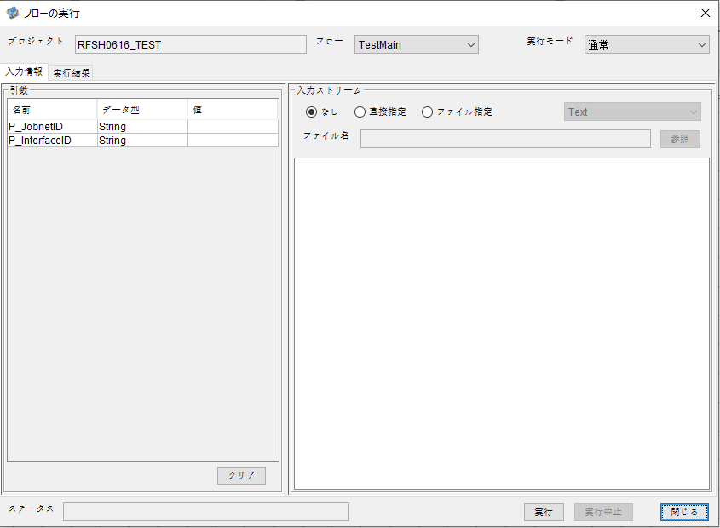
I_ジョブネットID=
I_インターフェースID=

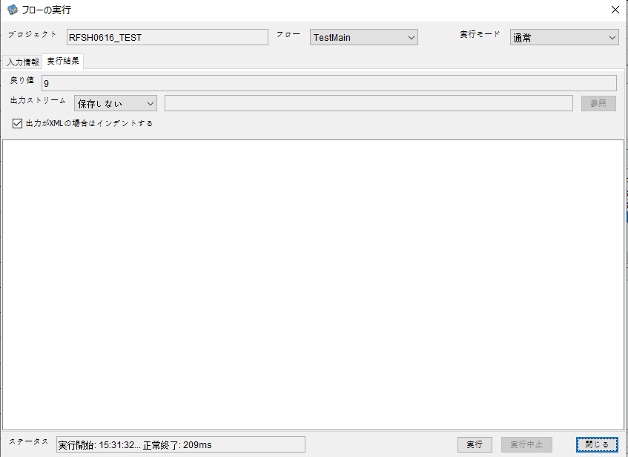
 | No.1-2-2
 | No.2-2-2

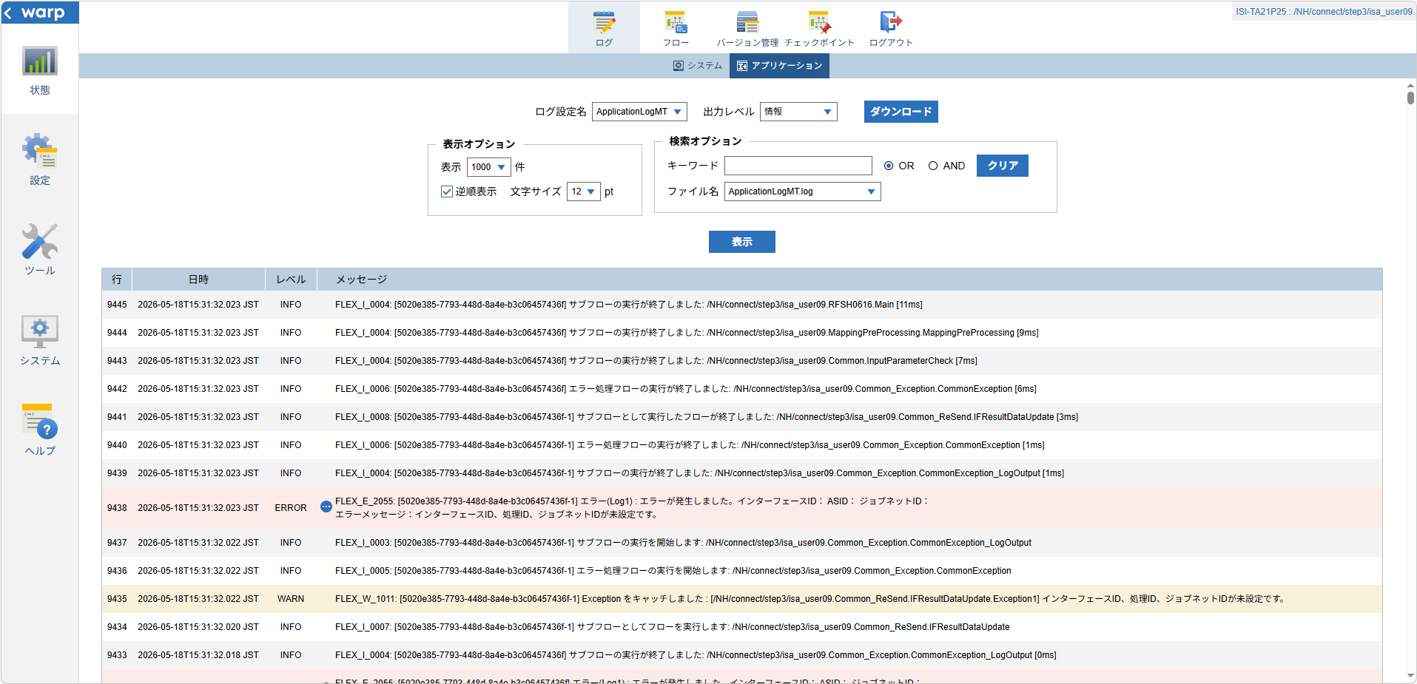

 |  | 行 | 日時 | レベル | メッセージ
 |  | 9423 | 2026-05-18T15:31:32.012 JST | INFO | FLEX_I_0003: [5020e385-7793-448d-8a4e-b3c06457436f] サブフローの実行を開始します: /NH/connect/step3/isa_user09.RFSH0616.Main
 |  | 9424 | 2026-05-18T15:31:32.014 JST | INFO | FLEX_I_0003: [5020e385-7793-448d-8a4e-b3c06457436f] サブフローの実行を開始します: /NH/connect/step3/isa_user09.MappingPreProcessing.MappingPreProcessing
 |  | 9425 | 2026-05-18T15:31:32.015 JST | INFO | FLEX_I_0003: [5020e385-7793-448d-8a4e-b3c06457436f] サブフローの実行を開始します: /NH/connect/step3/isa_user09.Common.LogOutput
 |  | 9426 | 2026-05-18T15:31:32.015 JST | INFO | FLEX_I_0051: [5020e385-7793-448d-8a4e-b3c06457436f] 情報(Log1) : 個別マッピング処理開始します。インターフェースID： ASID： ジョブネットID：
 |  | 9427 | 2026-05-18T15:31:32.015 JST | INFO | FLEX_I_0004: [5020e385-7793-448d-8a4e-b3c06457436f] サブフローの実行が終了しました: /NH/connect/step3/isa_user09.Common.LogOutput [0ms]
 |  | 9428 | 2026-05-18T15:31:32.016 JST | INFO | FLEX_I_0003: [5020e385-7793-448d-8a4e-b3c06457436f] サブフローの実行を開始します: /NH/connect/step3/isa_user09.Common.InputParameterCheck
 |  | 9429 | 2026-05-18T15:31:32.017 JST | WARN | FLEX_W_1011: [5020e385-7793-448d-8a4e-b3c06457436f] Exception をキャッチしました : [/NH/connect/step3/isa_user09.Common.InputParameterCheck.Exception1] インターフェースID、ジョブネットID、ASIDが未設定です。
 |  | 9430 | 2026-05-18T15:31:32.017 JST | INFO | FLEX_I_0005: [5020e385-7793-448d-8a4e-b3c06457436f] エラー処理フローの実行を開始します: /NH/connect/step3/isa_user09.Common_Exception.CommonException
 |  | 9431 | 2026-05-18T15:31:32.018 JST | INFO | FLEX_I_0003: [5020e385-7793-448d-8a4e-b3c06457436f] サブフローの実行を開始します: /NH/connect/step3/isa_user09.Common_Exception.CommonException_LogOutput
 |  | 9432 | 2026-05-18T15:31:32.018 JST | ERROR | FLEX_E_2055: [5020e385-7793-448d-8a4e-b3c06457436f] エラー(Log1) : エラーが発生しました。インターフェースID： ASID： ジョブネットID：
 |  | 9433 | 2026-05-18T15:31:32.018 JST | INFO | FLEX_I_0004: [5020e385-7793-448d-8a4e-b3c06457436f] サブフローの実行が終了しました: /NH/connect/step3/isa_user09.Common_Exception.CommonException_LogOutput [0ms]
 |  | 9434 | 2026-05-18T15:31:32.020 JST | INFO | FLEX_I_0007: [5020e385-7793-448d-8a4e-b3c06457436f-1] サブフローとしてフローを実行します: /NH/connect/step3/isa_user09.Common_ReSend.IFResultDataUpdate
 |  | 9435 | 2026-05-18T15:31:32.022 JST | WARN | FLEX_W_1011: [5020e385-7793-448d-8a4e-b3c06457436f-1] Exception をキャッチしました : [/NH/connect/step3/isa_user09.Common_ReSend.IFResultDataUpdate.Exception1] インターフェースID、処理ID、ジョブネットIDが未設定です。
 |  | 9436 | 2026-05-18T15:31:32.022 JST | INFO | FLEX_I_0005: [5020e385-7793-448d-8a4e-b3c06457436f-1] エラー処理フローの実行を開始します: /NH/connect/step3/isa_user09.Common_Exception.CommonException
 |  | 9437 | 2026-05-18T15:31:32.022 JST | INFO | FLEX_I_0003: [5020e385-7793-448d-8a4e-b3c06457436f-1] サブフローの実行を開始します: /NH/connect/step3/isa_user09.Common_Exception.CommonException_LogOutput
 |  | 9438 | 2026-05-18T15:31:32.023 JST | ERROR | FLEX_E_2055: [5020e385-7793-448d-8a4e-b3c06457436f-1] エラー(Log1) : エラーが発生しました。インターフェースID： ASID： ジョブネットID：
 |  | 9439 | 2026-05-18T15:31:32.023 JST | INFO | FLEX_I_0004: [5020e385-7793-448d-8a4e-b3c06457436f-1] サブフローの実行が終了しました: /NH/connect/step3/isa_user09.Common_Exception.CommonException_LogOutput [1ms]
 |  | 9440 | 2026-05-18T15:31:32.023 JST | INFO | FLEX_I_0006: [5020e385-7793-448d-8a4e-b3c06457436f-1] エラー処理フローの実行が終了しました: /NH/connect/step3/isa_user09.Common_Exception.CommonException [1ms]
 |  | 9441 | 2026-05-18T15:31:32.023 JST | INFO | FLEX_I_0008: [5020e385-7793-448d-8a4e-b3c06457436f-1] サブフローとして実行したフローが終了しました: /NH/connect/step3/isa_user09.Common_ReSend.IFResultDataUpdate [3ms]
 |  | 9442 | 2026-05-18T15:31:32.023 JST | INFO | FLEX_I_0006: [5020e385-7793-448d-8a4e-b3c06457436f] エラー処理フローの実行が終了しました: /NH/connect/step3/isa_user09.Common_Exception.CommonException [6ms]
 |  | 9443 | 2026-05-18T15:31:32.023 JST | INFO | FLEX_I_0004: [5020e385-7793-448d-8a4e-b3c06457436f] サブフローの実行が終了しました: /NH/connect/step3/isa_user09.Common.InputParameterCheck [7ms]
 |  | 9444 | 2026-05-18T15:31:32.023 JST | INFO | FLEX_I_0004: [5020e385-7793-448d-8a4e-b3c06457436f] サブフローの実行が終了しました: /NH/connect/step3/isa_user09.MappingPreProcessing.MappingPreProcessing [9ms]
 |  | 9445 | 2026-05-18T15:31:32.023 JST | INFO | FLEX_I_0004: [5020e385-7793-448d-8a4e-b3c06457436f] サブフローの実行が終了しました: /NH/connect/step3/isa_user09.RFSH0616.Main [11ms]

■3回目 正常系・ファイル送信前結合有無=true

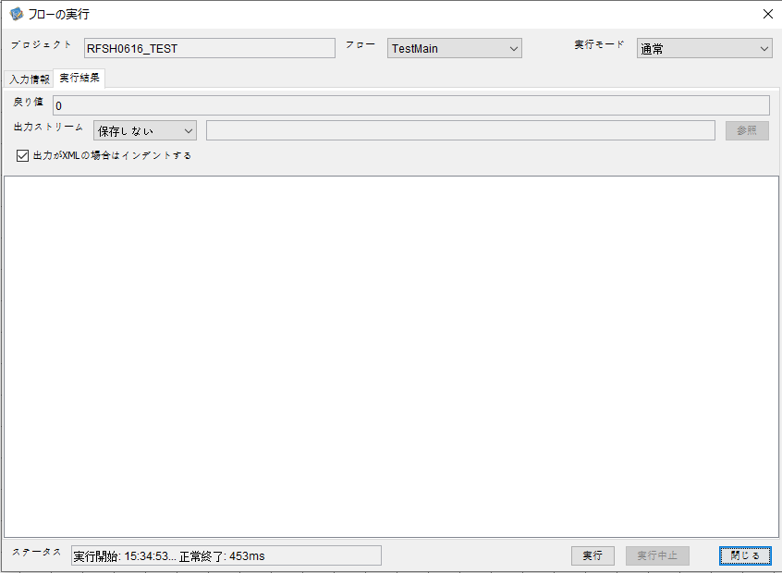

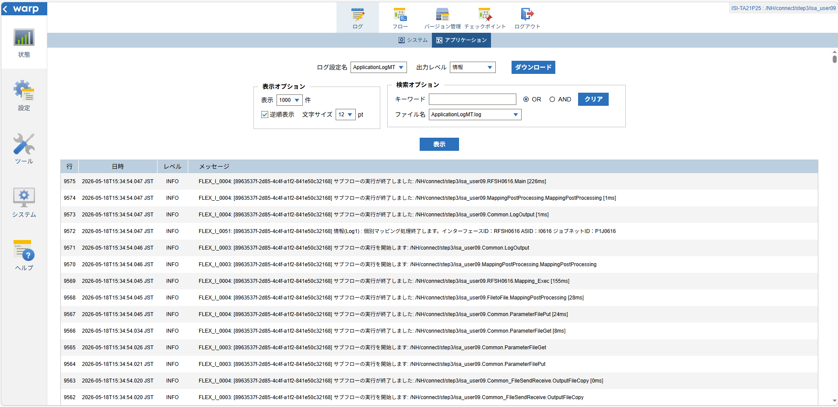

 |  | 行 | 日時 | レベル | メッセージ
 |  | 9511 | 2026-05-18T15:34:53.821 JST | INFO | FLEX_I_0003: [8963537f-2d85-4c4f-a1f2-841e50c32168] サブフローの実行を開始します: /NH/connect/step3/isa_user09.RFSH0616.Main
 |  | 9512 | 2026-05-18T15:34:53.823 JST | INFO | FLEX_I_0003: [8963537f-2d85-4c4f-a1f2-841e50c32168] サブフローの実行を開始します: /NH/connect/step3/isa_user09.MappingPreProcessing.MappingPreProcessing
 |  | 9513 | 2026-05-18T15:34:53.824 JST | INFO | FLEX_I_0003: [8963537f-2d85-4c4f-a1f2-841e50c32168] サブフローの実行を開始します: /NH/connect/step3/isa_user09.Common.LogOutput
 |  | 9514 | 2026-05-18T15:34:53.826 JST | INFO | FLEX_I_0051: [8963537f-2d85-4c4f-a1f2-841e50c32168] 情報(Log1) : 個別マッピング処理開始します。インターフェースID：RFSH0616 ASID：I0616 ジョブネットID：P1J0616
 |  | 9515 | 2026-05-18T15:34:53.826 JST | INFO | FLEX_I_0004: [8963537f-2d85-4c4f-a1f2-841e50c32168] サブフローの実行が終了しました: /NH/connect/step3/isa_user09.Common.LogOutput [2ms]
 |  | 9516 | 2026-05-18T15:34:53.827 JST | INFO | FLEX_I_0003: [8963537f-2d85-4c4f-a1f2-841e50c32168] サブフローの実行を開始します: /NH/connect/step3/isa_user09.Common.InputParameterCheck
 |  | 9517 | 2026-05-18T15:34:53.827 JST | INFO | FLEX_I_0004: [8963537f-2d85-4c4f-a1f2-841e50c32168] サブフローの実行が終了しました: /NH/connect/step3/isa_user09.Common.InputParameterCheck [0ms]
 |  | 9518 | 2026-05-18T15:34:53.828 JST | INFO | FLEX_I_0003: [8963537f-2d85-4c4f-a1f2-841e50c32168] サブフローの実行を開始します: /NH/connect/step3/isa_user09.Common.SettingInit
 |  | 9519 | 2026-05-18T15:34:53.849 JST | INFO | FLEX_I_0004: [8963537f-2d85-4c4f-a1f2-841e50c32168] サブフローの実行が終了しました: /NH/connect/step3/isa_user09.Common.SettingInit [21ms]
 |  | 9520 | 2026-05-18T15:34:53.849 JST | INFO | FLEX_I_0003: [8963537f-2d85-4c4f-a1f2-841e50c32168] サブフローの実行を開始します: /NH/connect/step3/isa_user09.Common.ParameterFileGet
 |  | 9521 | 2026-05-18T15:34:53.858 JST | INFO | FLEX_I_0004: [8963537f-2d85-4c4f-a1f2-841e50c32168] サブフローの実行が終了しました: /NH/connect/step3/isa_user09.Common.ParameterFileGet [9ms]
 |  | 9522 | 2026-05-18T15:34:53.858 JST | INFO | FLEX_I_0003: [8963537f-2d85-4c4f-a1f2-841e50c32168] サブフローの実行を開始します: /NH/connect/step3/isa_user09.Common_FileSendReceive.WorkFileDelete
 |  | 9523 | 2026-05-18T15:34:53.878 JST | INFO | FLEX_I_0004: [8963537f-2d85-4c4f-a1f2-841e50c32168] サブフローの実行が終了しました: /NH/connect/step3/isa_user09.Common_FileSendReceive.WorkFileDelete [20ms]
 |  | 9524 | 2026-05-18T15:34:53.878 JST | INFO | FLEX_I_0003: [8963537f-2d85-4c4f-a1f2-841e50c32168] サブフローの実行を開始します: /NH/connect/step3/isa_user09.Common.ParameterFileGet
 |  | 9525 | 2026-05-18T15:34:53.887 JST | INFO | FLEX_I_0004: [8963537f-2d85-4c4f-a1f2-841e50c32168] サブフローの実行が終了しました: /NH/connect/step3/isa_user09.Common.ParameterFileGet [9ms]
 |  | 9526 | 2026-05-18T15:34:53.888 JST | INFO | FLEX_I_0003: [8963537f-2d85-4c4f-a1f2-841e50c32168] サブフローの実行を開始します: /NH/connect/step3/isa_user09.Common_FileSendReceive.WorkFileDelete
 |  | 9527 | 2026-05-18T15:34:53.888 JST | INFO | FLEX_I_0004: [8963537f-2d85-4c4f-a1f2-841e50c32168] サブフローの実行が終了しました: /NH/connect/step3/isa_user09.Common_FileSendReceive.WorkFileDelete [0ms]
 |  | 9528 | 2026-05-18T15:34:53.889 JST | INFO | FLEX_I_0003: [8963537f-2d85-4c4f-a1f2-841e50c32168] サブフローの実行を開始します: /NH/connect/step3/isa_user09.Common_Conversion.GetConversionMst
 |  | 9529 | 2026-05-18T15:34:53.890 JST | INFO | FLEX_I_0004: [8963537f-2d85-4c4f-a1f2-841e50c32168] サブフローの実行が終了しました: /NH/connect/step3/isa_user09.Common_Conversion.GetConversionMst [1ms]
 |  | 9530 | 2026-05-18T15:34:53.890 JST | INFO | FLEX_I_0004: [8963537f-2d85-4c4f-a1f2-841e50c32168] サブフローの実行が終了しました: /NH/connect/step3/isa_user09.MappingPreProcessing.MappingPreProcessing [67ms]
 |  | 9531 | 2026-05-18T15:34:53.890 JST | INFO | FLEX_I_0003: [8963537f-2d85-4c4f-a1f2-841e50c32168] サブフローの実行を開始します: /NH/connect/step3/isa_user09.RFSH0616.Mapping_Exec
 |  | 9532 | 2026-05-18T15:34:53.890 JST | INFO | FLEX_I_0003: [8963537f-2d85-4c4f-a1f2-841e50c32168] サブフローの実行を開始します: /NH/connect/step3/isa_user09.FiletoFile.MappingPreProcessing
 |  | 9533 | 2026-05-18T15:34:53.892 JST | INFO | FLEX_I_0003: [8963537f-2d85-4c4f-a1f2-841e50c32168] サブフローの実行を開始します: /NH/connect/step3/isa_user09.Common.ParameterFileGet
 |  | 9534 | 2026-05-18T15:34:53.901 JST | INFO | FLEX_I_0004: [8963537f-2d85-4c4f-a1f2-841e50c32168] サブフローの実行が終了しました: /NH/connect/step3/isa_user09.Common.ParameterFileGet [9ms]
 |  | 9535 | 2026-05-18T15:34:53.910 JST | INFO | FLEX_I_0003: [8963537f-2d85-4c4f-a1f2-841e50c32168] サブフローの実行を開始します: /NH/connect/step3/isa_user09.Common.ParameterFilePut
 |  | 9536 | 2026-05-18T15:34:53.913 JST | INFO | FLEX_I_0003: [8963537f-2d85-4c4f-a1f2-841e50c32168] サブフローの実行を開始します: /NH/connect/step3/isa_user09.Common.ParameterFileGet
 |  | 9537 | 2026-05-18T15:34:53.922 JST | INFO | FLEX_I_0004: [8963537f-2d85-4c4f-a1f2-841e50c32168] サブフローの実行が終了しました: /NH/connect/step3/isa_user09.Common.ParameterFileGet [9ms]
 |  | 9538 | 2026-05-18T15:34:53.933 JST | INFO | FLEX_I_0004: [8963537f-2d85-4c4f-a1f2-841e50c32168] サブフローの実行が終了しました: /NH/connect/step3/isa_user09.Common.ParameterFilePut [23ms]
 |  | 9539 | 2026-05-18T15:34:53.933 JST | INFO | FLEX_I_0003: [8963537f-2d85-4c4f-a1f2-841e50c32168] サブフローの実行を開始します: /NH/connect/step3/isa_user09.FiletoFile.PutParameterFileCaseMulitipleFiles
 |  | 9540 | 2026-05-18T15:34:53.933 JST | INFO | FLEX_I_0003: [8963537f-2d85-4c4f-a1f2-841e50c32168] サブフローの実行を開始します: /NH/connect/step3/isa_user09.Common.ParameterFilePut
 |  | 9541 | 2026-05-18T15:34:53.937 JST | INFO | FLEX_I_0003: [8963537f-2d85-4c4f-a1f2-841e50c32168] サブフローの実行を開始します: /NH/connect/step3/isa_user09.Common.ParameterFileGet
 |  | 9542 | 2026-05-18T15:34:53.945 JST | INFO | FLEX_I_0004: [8963537f-2d85-4c4f-a1f2-841e50c32168] サブフローの実行が終了しました: /NH/connect/step3/isa_user09.Common.ParameterFileGet [8ms]
 |  | 9543 | 2026-05-18T15:34:53.956 JST | INFO | FLEX_I_0004: [8963537f-2d85-4c4f-a1f2-841e50c32168] サブフローの実行が終了しました: /NH/connect/step3/isa_user09.Common.ParameterFilePut [23ms]
 |  | 9544 | 2026-05-18T15:34:53.957 JST | INFO | FLEX_I_0003: [8963537f-2d85-4c4f-a1f2-841e50c32168] サブフローの実行を開始します: /NH/connect/step3/isa_user09.Common.ParameterFilePut
 |  | 9545 | 2026-05-18T15:34:53.961 JST | INFO | FLEX_I_0003: [8963537f-2d85-4c4f-a1f2-841e50c32168] サブフローの実行を開始します: /NH/connect/step3/isa_user09.Common.ParameterFileGet
 |  | 9546 | 2026-05-18T15:34:53.969 JST | INFO | FLEX_I_0004: [8963537f-2d85-4c4f-a1f2-841e50c32168] サブフローの実行が終了しました: /NH/connect/step3/isa_user09.Common.ParameterFileGet [8ms]
 |  | 9547 | 2026-05-18T15:34:53.980 JST | INFO | FLEX_I_0004: [8963537f-2d85-4c4f-a1f2-841e50c32168] サブフローの実行が終了しました: /NH/connect/step3/isa_user09.Common.ParameterFilePut [23ms]
 |  | 9548 | 2026-05-18T15:34:53.980 JST | INFO | FLEX_I_0003: [8963537f-2d85-4c4f-a1f2-841e50c32168] サブフローの実行を開始します: /NH/connect/step3/isa_user09.Common.ParameterFileGet
 |  | 9549 | 2026-05-18T15:34:53.989 JST | INFO | FLEX_I_0004: [8963537f-2d85-4c4f-a1f2-841e50c32168] サブフローの実行が終了しました: /NH/connect/step3/isa_user09.Common.ParameterFileGet [9ms]
 |  | 9550 | 2026-05-18T15:34:53.989 JST | INFO | FLEX_I_0004: [8963537f-2d85-4c4f-a1f2-841e50c32168] サブフローの実行が終了しました: /NH/connect/step3/isa_user09.FiletoFile.PutParameterFileCaseMulitipleFiles [56ms]
 |  | 9551 | 2026-05-18T15:34:53.989 JST | INFO | FLEX_I_0004: [8963537f-2d85-4c4f-a1f2-841e50c32168] サブフローの実行が終了しました: /NH/connect/step3/isa_user09.FiletoFile.MappingPreProcessing [99ms]
 |  | 9552 | 2026-05-18T15:34:53.990 JST | INFO | FLEX_I_0003: [8963537f-2d85-4c4f-a1f2-841e50c32168] サブフローの実行を開始します: /NH/connect/step3/isa_user09.RFSH0616.Mapping_Caller
 |  | 9553 | 2026-05-18T15:34:54.005 JST | INFO | FLEX_I_0003: [8963537f-2d85-4c4f-a1f2-841e50c32168] サブフローの実行を開始します: /NH/connect/step3/isa_user09.Mapping_0022-2.Mapping
 |  | 9554 | 2026-05-18T15:34:54.012 JST | INFO | FLEX_I_0004: [8963537f-2d85-4c4f-a1f2-841e50c32168] サブフローの実行が終了しました: /NH/connect/step3/isa_user09.Mapping_0022-2.Mapping [7ms]
 |  | 9555 | 2026-05-18T15:34:54.012 JST | INFO | FLEX_I_0003: [8963537f-2d85-4c4f-a1f2-841e50c32168] サブフローの実行を開始します: /NH/connect/step3/isa_user09.RFSH0616.Mapping_FilePut
 |  | 9556 | 2026-05-18T15:34:54.016 JST | INFO | FLEX_I_0004: [8963537f-2d85-4c4f-a1f2-841e50c32168] サブフローの実行が終了しました: /NH/connect/step3/isa_user09.RFSH0616.Mapping_FilePut [4ms]
 |  | 9557 | 2026-05-18T15:34:54.016 JST | INFO | FLEX_I_0004: [8963537f-2d85-4c4f-a1f2-841e50c32168] サブフローの実行が終了しました: /NH/connect/step3/isa_user09.RFSH0616.Mapping_Caller [26ms]
 |  | 9558 | 2026-05-18T15:34:54.017 JST | INFO | FLEX_I_0003: [8963537f-2d85-4c4f-a1f2-841e50c32168] サブフローの実行を開始します: /NH/connect/step3/isa_user09.FiletoFile.MappingPostProcessing
 |  | 9559 | 2026-05-18T15:34:54.018 JST | INFO | FLEX_I_0003: [8963537f-2d85-4c4f-a1f2-841e50c32168] サブフローの実行を開始します: /NH/connect/step3/isa_user09.Common.LogOutput
 |  | 9560 | 2026-05-18T15:34:54.019 JST | INFO | FLEX_I_0051: [8963537f-2d85-4c4f-a1f2-841e50c32168] 情報(Log1) : ファイルを作成しました。インターフェースID：RFSH0616 ASID：I0616 ジョブネットID：P1J0616 ファイル名：RFSH0616_output.tsv 処理件数：8件
 |  | 9561 | 2026-05-18T15:34:54.019 JST | INFO | FLEX_I_0004: [8963537f-2d85-4c4f-a1f2-841e50c32168] サブフローの実行が終了しました: /NH/connect/step3/isa_user09.Common.LogOutput [1ms]
 |  | 9562 | 2026-05-18T15:34:54.020 JST | INFO | FLEX_I_0003: [8963537f-2d85-4c4f-a1f2-841e50c32168] サブフローの実行を開始します: /NH/connect/step3/isa_user09.Common_FileSendReceive.OutputFileCopy
 |  | 9563 | 2026-05-18T15:34:54.020 JST | INFO | FLEX_I_0004: [8963537f-2d85-4c4f-a1f2-841e50c32168] サブフローの実行が終了しました: /NH/connect/step3/isa_user09.Common_FileSendReceive.OutputFileCopy [0ms]
 |  | 9564 | 2026-05-18T15:34:54.021 JST | INFO | FLEX_I_0003: [8963537f-2d85-4c4f-a1f2-841e50c32168] サブフローの実行を開始します: /NH/connect/step3/isa_user09.Common.ParameterFilePut
 |  | 9565 | 2026-05-18T15:34:54.026 JST | INFO | FLEX_I_0003: [8963537f-2d85-4c4f-a1f2-841e50c32168] サブフローの実行を開始します: /NH/connect/step3/isa_user09.Common.ParameterFileGet
 |  | 9566 | 2026-05-18T15:34:54.034 JST | INFO | FLEX_I_0004: [8963537f-2d85-4c4f-a1f2-841e50c32168] サブフローの実行が終了しました: /NH/connect/step3/isa_user09.Common.ParameterFileGet [8ms]
 |  | 9567 | 2026-05-18T15:34:54.045 JST | INFO | FLEX_I_0004: [8963537f-2d85-4c4f-a1f2-841e50c32168] サブフローの実行が終了しました: /NH/connect/step3/isa_user09.Common.ParameterFilePut [24ms]
 |  | 9568 | 2026-05-18T15:34:54.045 JST | INFO | FLEX_I_0004: [8963537f-2d85-4c4f-a1f2-841e50c32168] サブフローの実行が終了しました: /NH/connect/step3/isa_user09.FiletoFile.MappingPostProcessing [28ms]
 |  | 9569 | 2026-05-18T15:34:54.045 JST | INFO | FLEX_I_0004: [8963537f-2d85-4c4f-a1f2-841e50c32168] サブフローの実行が終了しました: /NH/connect/step3/isa_user09.RFSH0616.Mapping_Exec [155ms]
 |  | 9570 | 2026-05-18T15:34:54.046 JST | INFO | FLEX_I_0003: [8963537f-2d85-4c4f-a1f2-841e50c32168] サブフローの実行を開始します: /NH/connect/step3/isa_user09.MappingPostProcessing.MappingPostProcessing
 |  | 9571 | 2026-05-18T15:34:54.046 JST | INFO | FLEX_I_0003: [8963537f-2d85-4c4f-a1f2-841e50c32168] サブフローの実行を開始します: /NH/connect/step3/isa_user09.Common.LogOutput
 |  | 9572 | 2026-05-18T15:34:54.047 JST | INFO | FLEX_I_0051: [8963537f-2d85-4c4f-a1f2-841e50c32168] 情報(Log1) : 個別マッピング処理終了します。インターフェースID：RFSH0616 ASID：I0616 ジョブネットID：P1J0616
 |  | 9573 | 2026-05-18T15:34:54.047 JST | INFO | FLEX_I_0004: [8963537f-2d85-4c4f-a1f2-841e50c32168] サブフローの実行が終了しました: /NH/connect/step3/isa_user09.Common.LogOutput [1ms]
 |  | 9574 | 2026-05-18T15:34:54.047 JST | INFO | FLEX_I_0004: [8963537f-2d85-4c4f-a1f2-841e50c32168] サブフローの実行が終了しました: /NH/connect/step3/isa_user09.MappingPostProcessing.MappingPostProcessing [1ms]
 |  | 9575 | 2026-05-18T15:34:54.047 JST | INFO | FLEX_I_0004: [8963537f-2d85-4c4f-a1f2-841e50c32168] サブフローの実行が終了しました: /NH/connect/step3/isa_user09.RFSH0616.Main [226ms]

 | No.3-2-2

■4回目 異常系・すでにファイルが存在する場合

ワークファイル削除処理が為されないように
「送信対象ファイル格納フォルダパス」の値を空文字に設定。



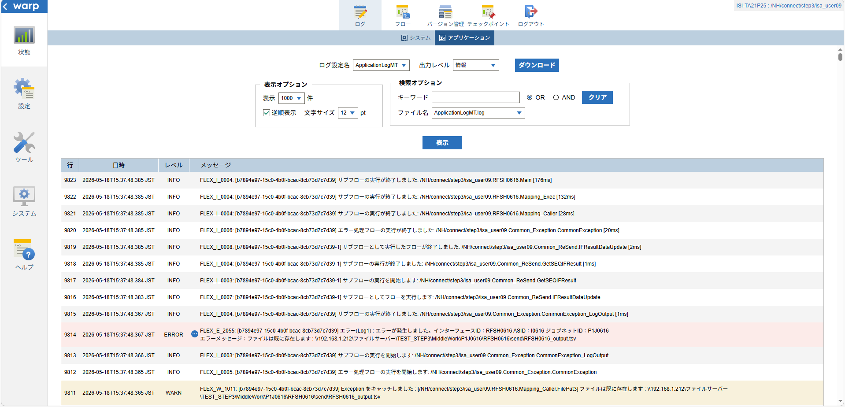
 | No.3-2-3

 |  | 行 | 日時 | レベル | メッセージ
 |  | 9769 | 2026-05-18T15:37:48.209 JST | INFO | FLEX_I_0003: [b7894e97-15c0-4b0f-bcac-8cb73d7c7d39] サブフローの実行を開始します: /NH/connect/step3/isa_user09.RFSH0616.Main
 |  | 9770 | 2026-05-18T15:37:48.210 JST | INFO | FLEX_I_0003: [b7894e97-15c0-4b0f-bcac-8cb73d7c7d39] サブフローの実行を開始します: /NH/connect/step3/isa_user09.MappingPreProcessing.MappingPreProcessing
 |  | 9771 | 2026-05-18T15:37:48.211 JST | INFO | FLEX_I_0003: [b7894e97-15c0-4b0f-bcac-8cb73d7c7d39] サブフローの実行を開始します: /NH/connect/step3/isa_user09.Common.LogOutput
 |  | 9772 | 2026-05-18T15:37:48.212 JST | INFO | FLEX_I_0051: [b7894e97-15c0-4b0f-bcac-8cb73d7c7d39] 情報(Log1) : 個別マッピング処理開始します。インターフェースID：RFSH0616 ASID：I0616 ジョブネットID：P1J0616
 |  | 9773 | 2026-05-18T15:37:48.212 JST | INFO | FLEX_I_0004: [b7894e97-15c0-4b0f-bcac-8cb73d7c7d39] サブフローの実行が終了しました: /NH/connect/step3/isa_user09.Common.LogOutput [1ms]
 |  | 9774 | 2026-05-18T15:37:48.213 JST | INFO | FLEX_I_0003: [b7894e97-15c0-4b0f-bcac-8cb73d7c7d39] サブフローの実行を開始します: /NH/connect/step3/isa_user09.Common.InputParameterCheck
 |  | 9775 | 2026-05-18T15:37:48.213 JST | INFO | FLEX_I_0004: [b7894e97-15c0-4b0f-bcac-8cb73d7c7d39] サブフローの実行が終了しました: /NH/connect/step3/isa_user09.Common.InputParameterCheck [0ms]
 |  | 9776 | 2026-05-18T15:37:48.213 JST | INFO | FLEX_I_0003: [b7894e97-15c0-4b0f-bcac-8cb73d7c7d39] サブフローの実行を開始します: /NH/connect/step3/isa_user09.Common.SettingInit
 |  | 9777 | 2026-05-18T15:37:48.231 JST | INFO | FLEX_I_0004: [b7894e97-15c0-4b0f-bcac-8cb73d7c7d39] サブフローの実行が終了しました: /NH/connect/step3/isa_user09.Common.SettingInit [18ms]
 |  | 9778 | 2026-05-18T15:37:48.232 JST | INFO | FLEX_I_0003: [b7894e97-15c0-4b0f-bcac-8cb73d7c7d39] サブフローの実行を開始します: /NH/connect/step3/isa_user09.Common.ParameterFileGet
 |  | 9779 | 2026-05-18T15:37:48.242 JST | INFO | FLEX_I_0004: [b7894e97-15c0-4b0f-bcac-8cb73d7c7d39] サブフローの実行が終了しました: /NH/connect/step3/isa_user09.Common.ParameterFileGet [10ms]
 |  | 9780 | 2026-05-18T15:37:48.243 JST | INFO | FLEX_I_0003: [b7894e97-15c0-4b0f-bcac-8cb73d7c7d39] サブフローの実行を開始します: /NH/connect/step3/isa_user09.Common.ParameterFileGet
 |  | 9781 | 2026-05-18T15:37:48.252 JST | INFO | FLEX_I_0004: [b7894e97-15c0-4b0f-bcac-8cb73d7c7d39] サブフローの実行が終了しました: /NH/connect/step3/isa_user09.Common.ParameterFileGet [9ms]
 |  | 9782 | 2026-05-18T15:37:48.252 JST | INFO | FLEX_I_0003: [b7894e97-15c0-4b0f-bcac-8cb73d7c7d39] サブフローの実行を開始します: /NH/connect/step3/isa_user09.Common_Conversion.GetConversionMst
 |  | 9783 | 2026-05-18T15:37:48.253 JST | INFO | FLEX_I_0004: [b7894e97-15c0-4b0f-bcac-8cb73d7c7d39] サブフローの実行が終了しました: /NH/connect/step3/isa_user09.Common_Conversion.GetConversionMst [1ms]
 |  | 9784 | 2026-05-18T15:37:48.253 JST | INFO | FLEX_I_0004: [b7894e97-15c0-4b0f-bcac-8cb73d7c7d39] サブフローの実行が終了しました: /NH/connect/step3/isa_user09.MappingPreProcessing.MappingPreProcessing [43ms]
 |  | 9785 | 2026-05-18T15:37:48.253 JST | INFO | FLEX_I_0003: [b7894e97-15c0-4b0f-bcac-8cb73d7c7d39] サブフローの実行を開始します: /NH/connect/step3/isa_user09.RFSH0616.Mapping_Exec
 |  | 9786 | 2026-05-18T15:37:48.254 JST | INFO | FLEX_I_0003: [b7894e97-15c0-4b0f-bcac-8cb73d7c7d39] サブフローの実行を開始します: /NH/connect/step3/isa_user09.FiletoFile.MappingPreProcessing
 |  | 9787 | 2026-05-18T15:37:48.255 JST | INFO | FLEX_I_0003: [b7894e97-15c0-4b0f-bcac-8cb73d7c7d39] サブフローの実行を開始します: /NH/connect/step3/isa_user09.Common.ParameterFileGet
 |  | 9788 | 2026-05-18T15:37:48.264 JST | INFO | FLEX_I_0004: [b7894e97-15c0-4b0f-bcac-8cb73d7c7d39] サブフローの実行が終了しました: /NH/connect/step3/isa_user09.Common.ParameterFileGet [9ms]
 |  | 9789 | 2026-05-18T15:37:48.273 JST | INFO | FLEX_I_0003: [b7894e97-15c0-4b0f-bcac-8cb73d7c7d39] サブフローの実行を開始します: /NH/connect/step3/isa_user09.Common.ParameterFilePut
 |  | 9790 | 2026-05-18T15:37:48.277 JST | INFO | FLEX_I_0003: [b7894e97-15c0-4b0f-bcac-8cb73d7c7d39] サブフローの実行を開始します: /NH/connect/step3/isa_user09.Common.ParameterFileGet
 |  | 9791 | 2026-05-18T15:37:48.285 JST | INFO | FLEX_I_0004: [b7894e97-15c0-4b0f-bcac-8cb73d7c7d39] サブフローの実行が終了しました: /NH/connect/step3/isa_user09.Common.ParameterFileGet [8ms]
 |  | 9792 | 2026-05-18T15:37:48.297 JST | INFO | FLEX_I_0004: [b7894e97-15c0-4b0f-bcac-8cb73d7c7d39] サブフローの実行が終了しました: /NH/connect/step3/isa_user09.Common.ParameterFilePut [24ms]
 |  | 9793 | 2026-05-18T15:37:48.297 JST | INFO | FLEX_I_0003: [b7894e97-15c0-4b0f-bcac-8cb73d7c7d39] サブフローの実行を開始します: /NH/connect/step3/isa_user09.FiletoFile.PutParameterFileCaseMulitipleFiles
 |  | 9794 | 2026-05-18T15:37:48.297 JST | INFO | FLEX_I_0003: [b7894e97-15c0-4b0f-bcac-8cb73d7c7d39] サブフローの実行を開始します: /NH/connect/step3/isa_user09.Common.ParameterFilePut
 |  | 9795 | 2026-05-18T15:37:48.301 JST | INFO | FLEX_I_0003: [b7894e97-15c0-4b0f-bcac-8cb73d7c7d39] サブフローの実行を開始します: /NH/connect/step3/isa_user09.Common.ParameterFileGet
 |  | 9796 | 2026-05-18T15:37:48.310 JST | INFO | FLEX_I_0004: [b7894e97-15c0-4b0f-bcac-8cb73d7c7d39] サブフローの実行が終了しました: /NH/connect/step3/isa_user09.Common.ParameterFileGet [9ms]
 |  | 9797 | 2026-05-18T15:37:48.314 JST | INFO | FLEX_I_0004: [b7894e97-15c0-4b0f-bcac-8cb73d7c7d39] サブフローの実行が終了しました: /NH/connect/step3/isa_user09.Common.ParameterFilePut [17ms]
 |  | 9798 | 2026-05-18T15:37:48.314 JST | INFO | FLEX_I_0003: [b7894e97-15c0-4b0f-bcac-8cb73d7c7d39] サブフローの実行を開始します: /NH/connect/step3/isa_user09.Common.ParameterFilePut
 |  | 9799 | 2026-05-18T15:37:48.318 JST | INFO | FLEX_I_0003: [b7894e97-15c0-4b0f-bcac-8cb73d7c7d39] サブフローの実行を開始します: /NH/connect/step3/isa_user09.Common.ParameterFileGet
 |  | 9800 | 2026-05-18T15:37:48.326 JST | INFO | FLEX_I_0004: [b7894e97-15c0-4b0f-bcac-8cb73d7c7d39] サブフローの実行が終了しました: /NH/connect/step3/isa_user09.Common.ParameterFileGet [8ms]
 |  | 9801 | 2026-05-18T15:37:48.330 JST | INFO | FLEX_I_0004: [b7894e97-15c0-4b0f-bcac-8cb73d7c7d39] サブフローの実行が終了しました: /NH/connect/step3/isa_user09.Common.ParameterFilePut [16ms]
 |  | 9802 | 2026-05-18T15:37:48.330 JST | INFO | FLEX_I_0003: [b7894e97-15c0-4b0f-bcac-8cb73d7c7d39] サブフローの実行を開始します: /NH/connect/step3/isa_user09.Common.ParameterFileGet
 |  | 9803 | 2026-05-18T15:37:48.340 JST | INFO | FLEX_I_0004: [b7894e97-15c0-4b0f-bcac-8cb73d7c7d39] サブフローの実行が終了しました: /NH/connect/step3/isa_user09.Common.ParameterFileGet [10ms]
 |  | 9804 | 2026-05-18T15:37:48.340 JST | INFO | FLEX_I_0003: [b7894e97-15c0-4b0f-bcac-8cb73d7c7d39] サブフローの実行を開始します: /NH/connect/step3/isa_user09.Common.ParameterFilePut
 |  | 9805 | 2026-05-18T15:37:48.344 JST | INFO | FLEX_I_0003: [b7894e97-15c0-4b0f-bcac-8cb73d7c7d39] サブフローの実行を開始します: /NH/connect/step3/isa_user09.Common.ParameterFileGet
 |  | 9806 | 2026-05-18T15:37:48.352 JST | INFO | FLEX_I_0004: [b7894e97-15c0-4b0f-bcac-8cb73d7c7d39] サブフローの実行が終了しました: /NH/connect/step3/isa_user09.Common.ParameterFileGet [8ms]
 |  | 9807 | 2026-05-18T15:37:48.356 JST | INFO | FLEX_I_0004: [b7894e97-15c0-4b0f-bcac-8cb73d7c7d39] サブフローの実行が終了しました: /NH/connect/step3/isa_user09.Common.ParameterFilePut [16ms]
 |  | 9808 | 2026-05-18T15:37:48.356 JST | INFO | FLEX_I_0004: [b7894e97-15c0-4b0f-bcac-8cb73d7c7d39] サブフローの実行が終了しました: /NH/connect/step3/isa_user09.FiletoFile.PutParameterFileCaseMulitipleFiles [59ms]
 |  | 9809 | 2026-05-18T15:37:48.356 JST | INFO | FLEX_I_0004: [b7894e97-15c0-4b0f-bcac-8cb73d7c7d39] サブフローの実行が終了しました: /NH/connect/step3/isa_user09.FiletoFile.MappingPreProcessing [102ms]
 |  | 9810 | 2026-05-18T15:37:48.357 JST | INFO | FLEX_I_0003: [b7894e97-15c0-4b0f-bcac-8cb73d7c7d39] サブフローの実行を開始します: /NH/connect/step3/isa_user09.RFSH0616.Mapping_Caller
 |  | 9811 | 2026-05-18T15:37:48.365 JST | WARN | FLEX_W_1011: [b7894e97-15c0-4b0f-bcac-8cb73d7c7d39] Exception をキャッチしました : [/NH/connect/step3/isa_user09.RFSH0616.Mapping_Caller.FilePut3] ファイルは既に存在します : \\192.168.1.212\ファイルサーバー\TEST_STEP3\MiddleWork\P1J0616\RFSH0616\send\RFSH0616_output.tsv
 |  | 9812 | 2026-05-18T15:37:48.365 JST | INFO | FLEX_I_0005: [b7894e97-15c0-4b0f-bcac-8cb73d7c7d39] エラー処理フローの実行を開始します: /NH/connect/step3/isa_user09.Common_Exception.CommonException
 |  | 9813 | 2026-05-18T15:37:48.366 JST | INFO | FLEX_I_0003: [b7894e97-15c0-4b0f-bcac-8cb73d7c7d39] サブフローの実行を開始します: /NH/connect/step3/isa_user09.Common_Exception.CommonException_LogOutput
 |  | 9814 | 2026-05-18T15:37:48.367 JST | ERROR | FLEX_E_2055: [b7894e97-15c0-4b0f-bcac-8cb73d7c7d39] エラー(Log1) : エラーが発生しました。インターフェースID：RFSH0616 ASID：I0616 ジョブネットID：P1J0616
 |  | 9815 | 2026-05-18T15:37:48.367 JST | INFO | FLEX_I_0004: [b7894e97-15c0-4b0f-bcac-8cb73d7c7d39] サブフローの実行が終了しました: /NH/connect/step3/isa_user09.Common_Exception.CommonException_LogOutput [1ms]
 |  | 9816 | 2026-05-18T15:37:48.383 JST | INFO | FLEX_I_0007: [b7894e97-15c0-4b0f-bcac-8cb73d7c7d39-1] サブフローとしてフローを実行します: /NH/connect/step3/isa_user09.Common_ReSend.IFResultDataUpdate
 |  | 9817 | 2026-05-18T15:37:48.384 JST | INFO | FLEX_I_0003: [b7894e97-15c0-4b0f-bcac-8cb73d7c7d39-1] サブフローの実行を開始します: /NH/connect/step3/isa_user09.Common_ReSend.GetSEQIFResult
 |  | 9818 | 2026-05-18T15:37:48.385 JST | INFO | FLEX_I_0004: [b7894e97-15c0-4b0f-bcac-8cb73d7c7d39-1] サブフローの実行が終了しました: /NH/connect/step3/isa_user09.Common_ReSend.GetSEQIFResult [1ms]
 |  | 9819 | 2026-05-18T15:37:48.385 JST | INFO | FLEX_I_0008: [b7894e97-15c0-4b0f-bcac-8cb73d7c7d39-1] サブフローとして実行したフローが終了しました: /NH/connect/step3/isa_user09.Common_ReSend.IFResultDataUpdate [2ms]
 |  | 9820 | 2026-05-18T15:37:48.385 JST | INFO | FLEX_I_0006: [b7894e97-15c0-4b0f-bcac-8cb73d7c7d39] エラー処理フローの実行が終了しました: /NH/connect/step3/isa_user09.Common_Exception.CommonException [20ms]
 |  | 9821 | 2026-05-18T15:37:48.385 JST | INFO | FLEX_I_0004: [b7894e97-15c0-4b0f-bcac-8cb73d7c7d39] サブフローの実行が終了しました: /NH/connect/step3/isa_user09.RFSH0616.Mapping_Caller [28ms]
 |  | 9822 | 2026-05-18T15:37:48.385 JST | INFO | FLEX_I_0004: [b7894e97-15c0-4b0f-bcac-8cb73d7c7d39] サブフローの実行が終了しました: /NH/connect/step3/isa_user09.RFSH0616.Mapping_Exec [132ms]
 |  | 9823 | 2026-05-18T15:37:48.385 JST | INFO | FLEX_I_0004: [b7894e97-15c0-4b0f-bcac-8cb73d7c7d39] サブフローの実行が終了しました: /NH/connect/step3/isa_user09.RFSH0616.Main [176ms]

■5回目 正常系・0byteファイル

受信ファイルが0byte。

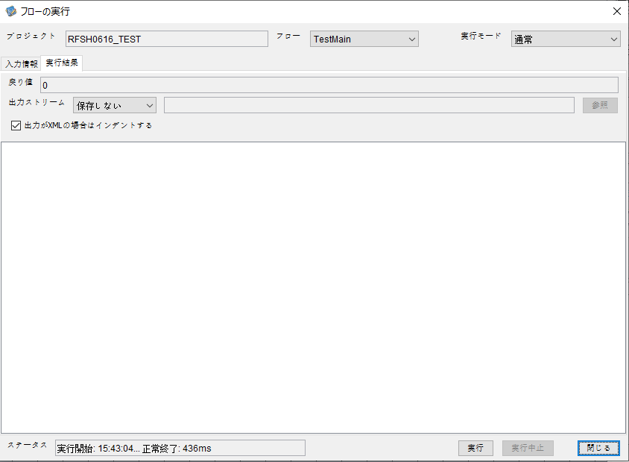

 |  | 行 | 日時 | レベル | メッセージ
 |  | 10257 | 2026-05-18T15:43:04.005 JST | INFO | FLEX_I_0003: [f012a9cb-d578-40db-bd0d-fa11f8087d66] サブフローの実行を開始します: /NH/connect/step3/isa_user09.RFSH0616.Main
 |  | 10258 | 2026-05-18T15:43:04.006 JST | INFO | FLEX_I_0003: [f012a9cb-d578-40db-bd0d-fa11f8087d66] サブフローの実行を開始します: /NH/connect/step3/isa_user09.MappingPreProcessing.MappingPreProcessing
 |  | 10259 | 2026-05-18T15:43:04.007 JST | INFO | FLEX_I_0003: [f012a9cb-d578-40db-bd0d-fa11f8087d66] サブフローの実行を開始します: /NH/connect/step3/isa_user09.Common.LogOutput
 |  | 10260 | 2026-05-18T15:43:04.008 JST | INFO | FLEX_I_0051: [f012a9cb-d578-40db-bd0d-fa11f8087d66] 情報(Log1) : 個別マッピング処理開始します。インターフェースID：RFSH0616 ASID：I0616 ジョブネットID：P1J0616
 |  | 10261 | 2026-05-18T15:43:04.008 JST | INFO | FLEX_I_0004: [f012a9cb-d578-40db-bd0d-fa11f8087d66] サブフローの実行が終了しました: /NH/connect/step3/isa_user09.Common.LogOutput [1ms]
 |  | 10262 | 2026-05-18T15:43:04.008 JST | INFO | FLEX_I_0003: [f012a9cb-d578-40db-bd0d-fa11f8087d66] サブフローの実行を開始します: /NH/connect/step3/isa_user09.Common.InputParameterCheck
 |  | 10263 | 2026-05-18T15:43:04.008 JST | INFO | FLEX_I_0004: [f012a9cb-d578-40db-bd0d-fa11f8087d66] サブフローの実行が終了しました: /NH/connect/step3/isa_user09.Common.InputParameterCheck [0ms]
 |  | 10264 | 2026-05-18T15:43:04.008 JST | INFO | FLEX_I_0003: [f012a9cb-d578-40db-bd0d-fa11f8087d66] サブフローの実行を開始します: /NH/connect/step3/isa_user09.Common.SettingInit
 |  | 10265 | 2026-05-18T15:43:04.027 JST | INFO | FLEX_I_0004: [f012a9cb-d578-40db-bd0d-fa11f8087d66] サブフローの実行が終了しました: /NH/connect/step3/isa_user09.Common.SettingInit [19ms]
 |  | 10266 | 2026-05-18T15:43:04.028 JST | INFO | FLEX_I_0003: [f012a9cb-d578-40db-bd0d-fa11f8087d66] サブフローの実行を開始します: /NH/connect/step3/isa_user09.Common.ParameterFileGet
 |  | 10267 | 2026-05-18T15:43:04.038 JST | INFO | FLEX_I_0004: [f012a9cb-d578-40db-bd0d-fa11f8087d66] サブフローの実行が終了しました: /NH/connect/step3/isa_user09.Common.ParameterFileGet [10ms]
 |  | 10268 | 2026-05-18T15:43:04.039 JST | INFO | FLEX_I_0003: [f012a9cb-d578-40db-bd0d-fa11f8087d66] サブフローの実行を開始します: /NH/connect/step3/isa_user09.Common_FileSendReceive.WorkFileDelete
 |  | 10269 | 2026-05-18T15:43:04.039 JST | INFO | FLEX_I_0004: [f012a9cb-d578-40db-bd0d-fa11f8087d66] サブフローの実行が終了しました: /NH/connect/step3/isa_user09.Common_FileSendReceive.WorkFileDelete [0ms]
 |  | 10270 | 2026-05-18T15:43:04.040 JST | INFO | FLEX_I_0003: [f012a9cb-d578-40db-bd0d-fa11f8087d66] サブフローの実行を開始します: /NH/connect/step3/isa_user09.Common.ParameterFileGet
 |  | 10271 | 2026-05-18T15:43:04.049 JST | INFO | FLEX_I_0004: [f012a9cb-d578-40db-bd0d-fa11f8087d66] サブフローの実行が終了しました: /NH/connect/step3/isa_user09.Common.ParameterFileGet [9ms]
 |  | 10272 | 2026-05-18T15:43:04.049 JST | INFO | FLEX_I_0003: [f012a9cb-d578-40db-bd0d-fa11f8087d66] サブフローの実行を開始します: /NH/connect/step3/isa_user09.Common_FileSendReceive.WorkFileDelete
 |  | 10273 | 2026-05-18T15:43:04.064 JST | INFO | FLEX_I_0004: [f012a9cb-d578-40db-bd0d-fa11f8087d66] サブフローの実行が終了しました: /NH/connect/step3/isa_user09.Common_FileSendReceive.WorkFileDelete [15ms]
 |  | 10274 | 2026-05-18T15:43:04.065 JST | INFO | FLEX_I_0003: [f012a9cb-d578-40db-bd0d-fa11f8087d66] サブフローの実行を開始します: /NH/connect/step3/isa_user09.Common_Conversion.GetConversionMst
 |  | 10275 | 2026-05-18T15:43:04.066 JST | INFO | FLEX_I_0004: [f012a9cb-d578-40db-bd0d-fa11f8087d66] サブフローの実行が終了しました: /NH/connect/step3/isa_user09.Common_Conversion.GetConversionMst [1ms]
 |  | 10276 | 2026-05-18T15:43:04.066 JST | INFO | FLEX_I_0004: [f012a9cb-d578-40db-bd0d-fa11f8087d66] サブフローの実行が終了しました: /NH/connect/step3/isa_user09.MappingPreProcessing.MappingPreProcessing [60ms]
 |  | 10277 | 2026-05-18T15:43:04.066 JST | INFO | FLEX_I_0003: [f012a9cb-d578-40db-bd0d-fa11f8087d66] サブフローの実行を開始します: /NH/connect/step3/isa_user09.RFSH0616.Mapping_Exec
 |  | 10278 | 2026-05-18T15:43:04.066 JST | INFO | FLEX_I_0003: [f012a9cb-d578-40db-bd0d-fa11f8087d66] サブフローの実行を開始します: /NH/connect/step3/isa_user09.FiletoFile.MappingPreProcessing
 |  | 10279 | 2026-05-18T15:43:04.068 JST | INFO | FLEX_I_0003: [f012a9cb-d578-40db-bd0d-fa11f8087d66] サブフローの実行を開始します: /NH/connect/step3/isa_user09.Common.ParameterFileGet
 |  | 10280 | 2026-05-18T15:43:04.077 JST | INFO | FLEX_I_0004: [f012a9cb-d578-40db-bd0d-fa11f8087d66] サブフローの実行が終了しました: /NH/connect/step3/isa_user09.Common.ParameterFileGet [9ms]
 |  | 10281 | 2026-05-18T15:43:04.086 JST | INFO | FLEX_I_0003: [f012a9cb-d578-40db-bd0d-fa11f8087d66] サブフローの実行を開始します: /NH/connect/step3/isa_user09.Common.ParameterFilePut
 |  | 10282 | 2026-05-18T15:43:04.090 JST | INFO | FLEX_I_0003: [f012a9cb-d578-40db-bd0d-fa11f8087d66] サブフローの実行を開始します: /NH/connect/step3/isa_user09.Common.ParameterFileGet
 |  | 10283 | 2026-05-18T15:43:04.099 JST | INFO | FLEX_I_0004: [f012a9cb-d578-40db-bd0d-fa11f8087d66] サブフローの実行が終了しました: /NH/connect/step3/isa_user09.Common.ParameterFileGet [9ms]
 |  | 10284 | 2026-05-18T15:43:04.110 JST | INFO | FLEX_I_0004: [f012a9cb-d578-40db-bd0d-fa11f8087d66] サブフローの実行が終了しました: /NH/connect/step3/isa_user09.Common.ParameterFilePut [24ms]
 |  | 10285 | 2026-05-18T15:43:04.110 JST | INFO | FLEX_I_0003: [f012a9cb-d578-40db-bd0d-fa11f8087d66] サブフローの実行を開始します: /NH/connect/step3/isa_user09.FiletoFile.PutParameterFileCaseMulitipleFiles
 |  | 10286 | 2026-05-18T15:43:04.111 JST | INFO | FLEX_I_0003: [f012a9cb-d578-40db-bd0d-fa11f8087d66] サブフローの実行を開始します: /NH/connect/step3/isa_user09.Common.ParameterFilePut
 |  | 10287 | 2026-05-18T15:43:04.114 JST | INFO | FLEX_I_0003: [f012a9cb-d578-40db-bd0d-fa11f8087d66] サブフローの実行を開始します: /NH/connect/step3/isa_user09.Common.ParameterFileGet
 |  | 10288 | 2026-05-18T15:43:04.122 JST | INFO | FLEX_I_0004: [f012a9cb-d578-40db-bd0d-fa11f8087d66] サブフローの実行が終了しました: /NH/connect/step3/isa_user09.Common.ParameterFileGet [8ms]
 |  | 10289 | 2026-05-18T15:43:04.133 JST | INFO | FLEX_I_0004: [f012a9cb-d578-40db-bd0d-fa11f8087d66] サブフローの実行が終了しました: /NH/connect/step3/isa_user09.Common.ParameterFilePut [22ms]
 |  | 10290 | 2026-05-18T15:43:04.134 JST | INFO | FLEX_I_0003: [f012a9cb-d578-40db-bd0d-fa11f8087d66] サブフローの実行を開始します: /NH/connect/step3/isa_user09.Common.ParameterFilePut
 |  | 10291 | 2026-05-18T15:43:04.138 JST | INFO | FLEX_I_0003: [f012a9cb-d578-40db-bd0d-fa11f8087d66] サブフローの実行を開始します: /NH/connect/step3/isa_user09.Common.ParameterFileGet
 |  | 10292 | 2026-05-18T15:43:04.146 JST | INFO | FLEX_I_0004: [f012a9cb-d578-40db-bd0d-fa11f8087d66] サブフローの実行が終了しました: /NH/connect/step3/isa_user09.Common.ParameterFileGet [8ms]
 |  | 10293 | 2026-05-18T15:43:04.157 JST | INFO | FLEX_I_0004: [f012a9cb-d578-40db-bd0d-fa11f8087d66] サブフローの実行が終了しました: /NH/connect/step3/isa_user09.Common.ParameterFilePut [23ms]
 |  | 10294 | 2026-05-18T15:43:04.158 JST | INFO | FLEX_I_0003: [f012a9cb-d578-40db-bd0d-fa11f8087d66] サブフローの実行を開始します: /NH/connect/step3/isa_user09.Common.ParameterFileGet
 |  | 10295 | 2026-05-18T15:43:04.166 JST | INFO | FLEX_I_0004: [f012a9cb-d578-40db-bd0d-fa11f8087d66] サブフローの実行が終了しました: /NH/connect/step3/isa_user09.Common.ParameterFileGet [8ms]
 |  | 10296 | 2026-05-18T15:43:04.166 JST | INFO | FLEX_I_0004: [f012a9cb-d578-40db-bd0d-fa11f8087d66] サブフローの実行が終了しました: /NH/connect/step3/isa_user09.FiletoFile.PutParameterFileCaseMulitipleFiles [56ms]
 |  | 10297 | 2026-05-18T15:43:04.166 JST | INFO | FLEX_I_0004: [f012a9cb-d578-40db-bd0d-fa11f8087d66] サブフローの実行が終了しました: /NH/connect/step3/isa_user09.FiletoFile.MappingPreProcessing [100ms]
 |  | 10298 | 2026-05-18T15:43:04.167 JST | INFO | FLEX_I_0003: [f012a9cb-d578-40db-bd0d-fa11f8087d66] サブフローの実行を開始します: /NH/connect/step3/isa_user09.RFSH0616.Mapping_Caller
 |  | 10299 | 2026-05-18T15:43:04.172 JST | INFO | FLEX_I_0004: [f012a9cb-d578-40db-bd0d-fa11f8087d66] サブフローの実行が終了しました: /NH/connect/step3/isa_user09.RFSH0616.Mapping_Caller [5ms]
 |  | 10300 | 2026-05-18T15:43:04.172 JST | INFO | FLEX_I_0003: [f012a9cb-d578-40db-bd0d-fa11f8087d66] サブフローの実行を開始します: /NH/connect/step3/isa_user09.FiletoFile.MappingPostProcessing
 |  | 10301 | 2026-05-18T15:43:04.174 JST | INFO | FLEX_I_0003: [f012a9cb-d578-40db-bd0d-fa11f8087d66] サブフローの実行を開始します: /NH/connect/step3/isa_user09.Common.LogOutput
 |  | 10302 | 2026-05-18T15:43:04.174 JST | INFO | FLEX_I_0051: [f012a9cb-d578-40db-bd0d-fa11f8087d66] 情報(Log1) : ファイルを作成しました。インターフェースID：RFSH0616 ASID：I0616 ジョブネットID：P1J0616 ファイル名：RFSH0616_output.tsv 処理件数：0件
 |  | 10303 | 2026-05-18T15:43:04.174 JST | INFO | FLEX_I_0004: [f012a9cb-d578-40db-bd0d-fa11f8087d66] サブフローの実行が終了しました: /NH/connect/step3/isa_user09.Common.LogOutput [0ms]
 |  | 10304 | 2026-05-18T15:43:04.175 JST | INFO | FLEX_I_0003: [f012a9cb-d578-40db-bd0d-fa11f8087d66] サブフローの実行を開始します: /NH/connect/step3/isa_user09.Common_FileSendReceive.OutputFileCopy
 |  | 10305 | 2026-05-18T15:43:04.176 JST | INFO | FLEX_I_0004: [f012a9cb-d578-40db-bd0d-fa11f8087d66] サブフローの実行が終了しました: /NH/connect/step3/isa_user09.Common_FileSendReceive.OutputFileCopy [1ms]
 |  | 10306 | 2026-05-18T15:43:04.176 JST | INFO | FLEX_I_0003: [f012a9cb-d578-40db-bd0d-fa11f8087d66] サブフローの実行を開始します: /NH/connect/step3/isa_user09.Common.ParameterFilePut
 |  | 10307 | 2026-05-18T15:43:04.181 JST | INFO | FLEX_I_0003: [f012a9cb-d578-40db-bd0d-fa11f8087d66] サブフローの実行を開始します: /NH/connect/step3/isa_user09.Common.ParameterFileGet
 |  | 10308 | 2026-05-18T15:43:04.189 JST | INFO | FLEX_I_0004: [f012a9cb-d578-40db-bd0d-fa11f8087d66] サブフローの実行が終了しました: /NH/connect/step3/isa_user09.Common.ParameterFileGet [8ms]
 |  | 10309 | 2026-05-18T15:43:04.200 JST | INFO | FLEX_I_0004: [f012a9cb-d578-40db-bd0d-fa11f8087d66] サブフローの実行が終了しました: /NH/connect/step3/isa_user09.Common.ParameterFilePut [24ms]
 |  | 10310 | 2026-05-18T15:43:04.200 JST | INFO | FLEX_I_0004: [f012a9cb-d578-40db-bd0d-fa11f8087d66] サブフローの実行が終了しました: /NH/connect/step3/isa_user09.FiletoFile.MappingPostProcessing [28ms]
 |  | 10311 | 2026-05-18T15:43:04.200 JST | INFO | FLEX_I_0004: [f012a9cb-d578-40db-bd0d-fa11f8087d66] サブフローの実行が終了しました: /NH/connect/step3/isa_user09.RFSH0616.Mapping_Exec [134ms]
 |  | 10312 | 2026-05-18T15:43:04.200 JST | INFO | FLEX_I_0003: [f012a9cb-d578-40db-bd0d-fa11f8087d66] サブフローの実行を開始します: /NH/connect/step3/isa_user09.MappingPostProcessing.MappingPostProcessing
 |  | 10313 | 2026-05-18T15:43:04.201 JST | INFO | FLEX_I_0003: [f012a9cb-d578-40db-bd0d-fa11f8087d66] サブフローの実行を開始します: /NH/connect/step3/isa_user09.Common.LogOutput
 |  | 10314 | 2026-05-18T15:43:04.201 JST | INFO | FLEX_I_0051: [f012a9cb-d578-40db-bd0d-fa11f8087d66] 情報(Log1) : 個別マッピング処理終了します。インターフェースID：RFSH0616 ASID：I0616 ジョブネットID：P1J0616
 |  | 10315 | 2026-05-18T15:43:04.201 JST | INFO | FLEX_I_0004: [f012a9cb-d578-40db-bd0d-fa11f8087d66] サブフローの実行が終了しました: /NH/connect/step3/isa_user09.Common.LogOutput [0ms]
 |  | 10316 | 2026-05-18T15:43:04.201 JST | INFO | FLEX_I_0004: [f012a9cb-d578-40db-bd0d-fa11f8087d66] サブフローの実行が終了しました: /NH/connect/step3/isa_user09.MappingPostProcessing.MappingPostProcessing [1ms]
 |  | 10317 | 2026-05-18T15:43:04.201 JST | INFO | FLEX_I_0004: [f012a9cb-d578-40db-bd0d-fa11f8087d66] サブフローの実行が終了しました: /NH/connect/step3/isa_user09.RFSH0616.Main [196ms]

 | No.4-1-2
 | No.7-1-2

■6回目 正常系・データ行1000行

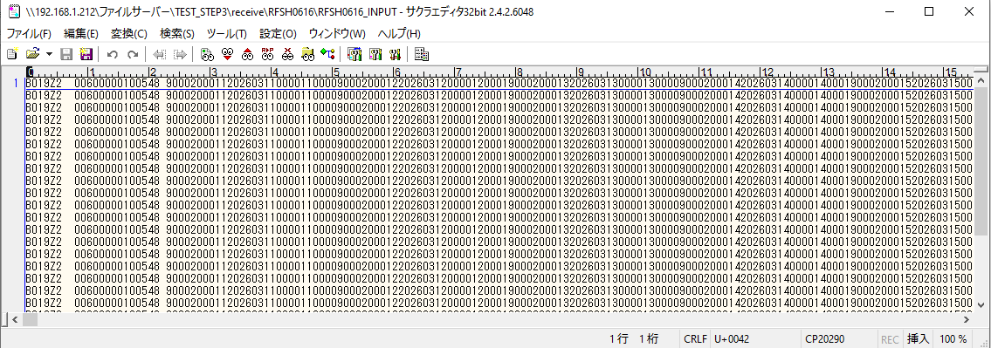
受信データ行1000行



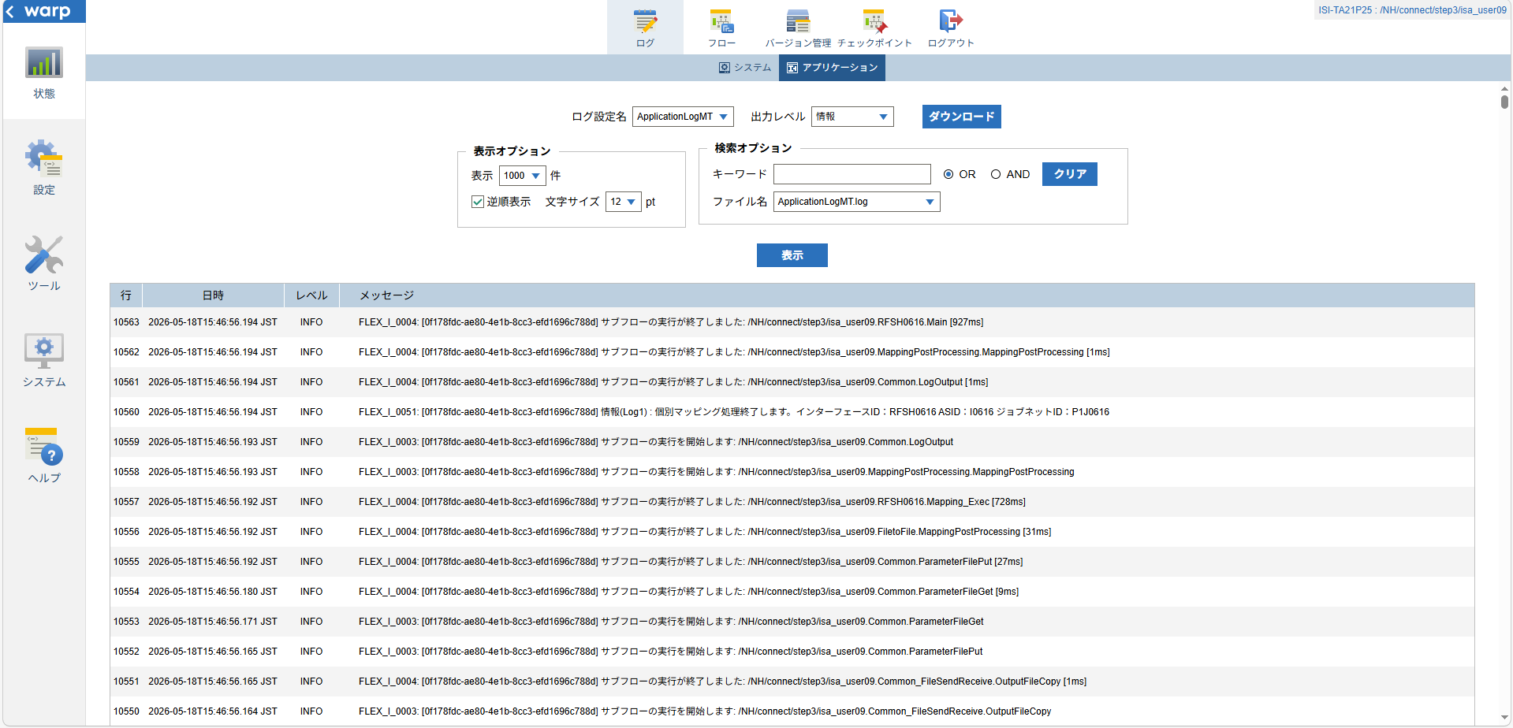

 |  | 行 | 日時 | レベル | メッセージ
 |  | 10499 | 2026-05-18T15:46:55.267 JST | INFO | FLEX_I_0003: [0f178fdc-ae80-4e1b-8cc3-efd1696c788d] サブフローの実行を開始します: /NH/connect/step3/isa_user09.RFSH0616.Main
 |  | 10500 | 2026-05-18T15:46:55.269 JST | INFO | FLEX_I_0003: [0f178fdc-ae80-4e1b-8cc3-efd1696c788d] サブフローの実行を開始します: /NH/connect/step3/isa_user09.MappingPreProcessing.MappingPreProcessing
 |  | 10501 | 2026-05-18T15:46:55.270 JST | INFO | FLEX_I_0003: [0f178fdc-ae80-4e1b-8cc3-efd1696c788d] サブフローの実行を開始します: /NH/connect/step3/isa_user09.Common.LogOutput
 |  | 10502 | 2026-05-18T15:46:55.271 JST | INFO | FLEX_I_0051: [0f178fdc-ae80-4e1b-8cc3-efd1696c788d] 情報(Log1) : 個別マッピング処理開始します。インターフェースID：RFSH0616 ASID：I0616 ジョブネットID：P1J0616
 |  | 10503 | 2026-05-18T15:46:55.271 JST | INFO | FLEX_I_0004: [0f178fdc-ae80-4e1b-8cc3-efd1696c788d] サブフローの実行が終了しました: /NH/connect/step3/isa_user09.Common.LogOutput [1ms]
 |  | 10504 | 2026-05-18T15:46:55.271 JST | INFO | FLEX_I_0003: [0f178fdc-ae80-4e1b-8cc3-efd1696c788d] サブフローの実行を開始します: /NH/connect/step3/isa_user09.Common.InputParameterCheck
 |  | 10505 | 2026-05-18T15:46:55.271 JST | INFO | FLEX_I_0004: [0f178fdc-ae80-4e1b-8cc3-efd1696c788d] サブフローの実行が終了しました: /NH/connect/step3/isa_user09.Common.InputParameterCheck [0ms]
 |  | 10506 | 2026-05-18T15:46:55.272 JST | INFO | FLEX_I_0003: [0f178fdc-ae80-4e1b-8cc3-efd1696c788d] サブフローの実行を開始します: /NH/connect/step3/isa_user09.Common.SettingInit
 |  | 10507 | 2026-05-18T15:46:55.290 JST | INFO | FLEX_I_0004: [0f178fdc-ae80-4e1b-8cc3-efd1696c788d] サブフローの実行が終了しました: /NH/connect/step3/isa_user09.Common.SettingInit [18ms]
 |  | 10508 | 2026-05-18T15:46:55.291 JST | INFO | FLEX_I_0003: [0f178fdc-ae80-4e1b-8cc3-efd1696c788d] サブフローの実行を開始します: /NH/connect/step3/isa_user09.Common.ParameterFileGet
 |  | 10509 | 2026-05-18T15:46:55.299 JST | INFO | FLEX_I_0004: [0f178fdc-ae80-4e1b-8cc3-efd1696c788d] サブフローの実行が終了しました: /NH/connect/step3/isa_user09.Common.ParameterFileGet [8ms]
 |  | 10510 | 2026-05-18T15:46:55.299 JST | INFO | FLEX_I_0003: [0f178fdc-ae80-4e1b-8cc3-efd1696c788d] サブフローの実行を開始します: /NH/connect/step3/isa_user09.Common_FileSendReceive.WorkFileDelete
 |  | 10511 | 2026-05-18T15:46:55.300 JST | INFO | FLEX_I_0004: [0f178fdc-ae80-4e1b-8cc3-efd1696c788d] サブフローの実行が終了しました: /NH/connect/step3/isa_user09.Common_FileSendReceive.WorkFileDelete [1ms]
 |  | 10512 | 2026-05-18T15:46:55.300 JST | INFO | FLEX_I_0003: [0f178fdc-ae80-4e1b-8cc3-efd1696c788d] サブフローの実行を開始します: /NH/connect/step3/isa_user09.Common.ParameterFileGet
 |  | 10513 | 2026-05-18T15:46:55.309 JST | INFO | FLEX_I_0004: [0f178fdc-ae80-4e1b-8cc3-efd1696c788d] サブフローの実行が終了しました: /NH/connect/step3/isa_user09.Common.ParameterFileGet [9ms]
 |  | 10514 | 2026-05-18T15:46:55.309 JST | INFO | FLEX_I_0003: [0f178fdc-ae80-4e1b-8cc3-efd1696c788d] サブフローの実行を開始します: /NH/connect/step3/isa_user09.Common_FileSendReceive.WorkFileDelete
 |  | 10515 | 2026-05-18T15:46:55.458 JST | INFO | FLEX_I_0004: [0f178fdc-ae80-4e1b-8cc3-efd1696c788d] サブフローの実行が終了しました: /NH/connect/step3/isa_user09.Common_FileSendReceive.WorkFileDelete [149ms]
 |  | 10516 | 2026-05-18T15:46:55.460 JST | INFO | FLEX_I_0003: [0f178fdc-ae80-4e1b-8cc3-efd1696c788d] サブフローの実行を開始します: /NH/connect/step3/isa_user09.Common_Conversion.GetConversionMst
 |  | 10517 | 2026-05-18T15:46:55.464 JST | INFO | FLEX_I_0004: [0f178fdc-ae80-4e1b-8cc3-efd1696c788d] サブフローの実行が終了しました: /NH/connect/step3/isa_user09.Common_Conversion.GetConversionMst [4ms]
 |  | 10518 | 2026-05-18T15:46:55.464 JST | INFO | FLEX_I_0004: [0f178fdc-ae80-4e1b-8cc3-efd1696c788d] サブフローの実行が終了しました: /NH/connect/step3/isa_user09.MappingPreProcessing.MappingPreProcessing [195ms]
 |  | 10519 | 2026-05-18T15:46:55.464 JST | INFO | FLEX_I_0003: [0f178fdc-ae80-4e1b-8cc3-efd1696c788d] サブフローの実行を開始します: /NH/connect/step3/isa_user09.RFSH0616.Mapping_Exec
 |  | 10520 | 2026-05-18T15:46:55.465 JST | INFO | FLEX_I_0003: [0f178fdc-ae80-4e1b-8cc3-efd1696c788d] サブフローの実行を開始します: /NH/connect/step3/isa_user09.FiletoFile.MappingPreProcessing
 |  | 10521 | 2026-05-18T15:46:55.467 JST | INFO | FLEX_I_0003: [0f178fdc-ae80-4e1b-8cc3-efd1696c788d] サブフローの実行を開始します: /NH/connect/step3/isa_user09.Common.ParameterFileGet
 |  | 10522 | 2026-05-18T15:46:55.484 JST | INFO | FLEX_I_0004: [0f178fdc-ae80-4e1b-8cc3-efd1696c788d] サブフローの実行が終了しました: /NH/connect/step3/isa_user09.Common.ParameterFileGet [17ms]
 |  | 10523 | 2026-05-18T15:46:55.495 JST | INFO | FLEX_I_0003: [0f178fdc-ae80-4e1b-8cc3-efd1696c788d] サブフローの実行を開始します: /NH/connect/step3/isa_user09.Common.ParameterFilePut
 |  | 10524 | 2026-05-18T15:46:55.499 JST | INFO | FLEX_I_0003: [0f178fdc-ae80-4e1b-8cc3-efd1696c788d] サブフローの実行を開始します: /NH/connect/step3/isa_user09.Common.ParameterFileGet
 |  | 10525 | 2026-05-18T15:46:55.507 JST | INFO | FLEX_I_0004: [0f178fdc-ae80-4e1b-8cc3-efd1696c788d] サブフローの実行が終了しました: /NH/connect/step3/isa_user09.Common.ParameterFileGet [8ms]
 |  | 10526 | 2026-05-18T15:46:55.519 JST | INFO | FLEX_I_0004: [0f178fdc-ae80-4e1b-8cc3-efd1696c788d] サブフローの実行が終了しました: /NH/connect/step3/isa_user09.Common.ParameterFilePut [24ms]
 |  | 10527 | 2026-05-18T15:46:55.519 JST | INFO | FLEX_I_0003: [0f178fdc-ae80-4e1b-8cc3-efd1696c788d] サブフローの実行を開始します: /NH/connect/step3/isa_user09.FiletoFile.PutParameterFileCaseMulitipleFiles
 |  | 10528 | 2026-05-18T15:46:55.519 JST | INFO | FLEX_I_0003: [0f178fdc-ae80-4e1b-8cc3-efd1696c788d] サブフローの実行を開始します: /NH/connect/step3/isa_user09.Common.ParameterFilePut
 |  | 10529 | 2026-05-18T15:46:55.523 JST | INFO | FLEX_I_0003: [0f178fdc-ae80-4e1b-8cc3-efd1696c788d] サブフローの実行を開始します: /NH/connect/step3/isa_user09.Common.ParameterFileGet
 |  | 10530 | 2026-05-18T15:46:55.532 JST | INFO | FLEX_I_0004: [0f178fdc-ae80-4e1b-8cc3-efd1696c788d] サブフローの実行が終了しました: /NH/connect/step3/isa_user09.Common.ParameterFileGet [9ms]
 |  | 10531 | 2026-05-18T15:46:55.542 JST | INFO | FLEX_I_0004: [0f178fdc-ae80-4e1b-8cc3-efd1696c788d] サブフローの実行が終了しました: /NH/connect/step3/isa_user09.Common.ParameterFilePut [23ms]
 |  | 10532 | 2026-05-18T15:46:55.542 JST | INFO | FLEX_I_0003: [0f178fdc-ae80-4e1b-8cc3-efd1696c788d] サブフローの実行を開始します: /NH/connect/step3/isa_user09.Common.ParameterFilePut
 |  | 10533 | 2026-05-18T15:46:55.546 JST | INFO | FLEX_I_0003: [0f178fdc-ae80-4e1b-8cc3-efd1696c788d] サブフローの実行を開始します: /NH/connect/step3/isa_user09.Common.ParameterFileGet
 |  | 10534 | 2026-05-18T15:46:55.555 JST | INFO | FLEX_I_0004: [0f178fdc-ae80-4e1b-8cc3-efd1696c788d] サブフローの実行が終了しました: /NH/connect/step3/isa_user09.Common.ParameterFileGet [9ms]
 |  | 10535 | 2026-05-18T15:46:55.566 JST | INFO | FLEX_I_0004: [0f178fdc-ae80-4e1b-8cc3-efd1696c788d] サブフローの実行が終了しました: /NH/connect/step3/isa_user09.Common.ParameterFilePut [24ms]
 |  | 10536 | 2026-05-18T15:46:55.567 JST | INFO | FLEX_I_0003: [0f178fdc-ae80-4e1b-8cc3-efd1696c788d] サブフローの実行を開始します: /NH/connect/step3/isa_user09.Common.ParameterFileGet
 |  | 10537 | 2026-05-18T15:46:55.575 JST | INFO | FLEX_I_0004: [0f178fdc-ae80-4e1b-8cc3-efd1696c788d] サブフローの実行が終了しました: /NH/connect/step3/isa_user09.Common.ParameterFileGet [8ms]
 |  | 10538 | 2026-05-18T15:46:55.575 JST | INFO | FLEX_I_0004: [0f178fdc-ae80-4e1b-8cc3-efd1696c788d] サブフローの実行が終了しました: /NH/connect/step3/isa_user09.FiletoFile.PutParameterFileCaseMulitipleFiles [56ms]
 |  | 10539 | 2026-05-18T15:46:55.575 JST | INFO | FLEX_I_0004: [0f178fdc-ae80-4e1b-8cc3-efd1696c788d] サブフローの実行が終了しました: /NH/connect/step3/isa_user09.FiletoFile.MappingPreProcessing [110ms]
 |  | 10540 | 2026-05-18T15:46:55.576 JST | INFO | FLEX_I_0003: [0f178fdc-ae80-4e1b-8cc3-efd1696c788d] サブフローの実行を開始します: /NH/connect/step3/isa_user09.RFSH0616.Mapping_Caller
 |  | 10541 | 2026-05-18T15:46:55.761 JST | INFO | FLEX_I_0003: [0f178fdc-ae80-4e1b-8cc3-efd1696c788d] サブフローの実行を開始します: /NH/connect/step3/isa_user09.Mapping_0022-2.Mapping
 |  | 10542 | 2026-05-18T15:46:56.153 JST | INFO | FLEX_I_0004: [0f178fdc-ae80-4e1b-8cc3-efd1696c788d] サブフローの実行が終了しました: /NH/connect/step3/isa_user09.Mapping_0022-2.Mapping [392ms]
 |  | 10543 | 2026-05-18T15:46:56.153 JST | INFO | FLEX_I_0003: [0f178fdc-ae80-4e1b-8cc3-efd1696c788d] サブフローの実行を開始します: /NH/connect/step3/isa_user09.RFSH0616.Mapping_FilePut
 |  | 10544 | 2026-05-18T15:46:56.160 JST | INFO | FLEX_I_0004: [0f178fdc-ae80-4e1b-8cc3-efd1696c788d] サブフローの実行が終了しました: /NH/connect/step3/isa_user09.RFSH0616.Mapping_FilePut [7ms]
 |  | 10545 | 2026-05-18T15:46:56.161 JST | INFO | FLEX_I_0004: [0f178fdc-ae80-4e1b-8cc3-efd1696c788d] サブフローの実行が終了しました: /NH/connect/step3/isa_user09.RFSH0616.Mapping_Caller [585ms]
 |  | 10546 | 2026-05-18T15:46:56.161 JST | INFO | FLEX_I_0003: [0f178fdc-ae80-4e1b-8cc3-efd1696c788d] サブフローの実行を開始します: /NH/connect/step3/isa_user09.FiletoFile.MappingPostProcessing
 |  | 10547 | 2026-05-18T15:46:56.163 JST | INFO | FLEX_I_0003: [0f178fdc-ae80-4e1b-8cc3-efd1696c788d] サブフローの実行を開始します: /NH/connect/step3/isa_user09.Common.LogOutput
 |  | 10548 | 2026-05-18T15:46:56.163 JST | INFO | FLEX_I_0051: [0f178fdc-ae80-4e1b-8cc3-efd1696c788d] 情報(Log1) : ファイルを作成しました。インターフェースID：RFSH0616 ASID：I0616 ジョブネットID：P1J0616 ファイル名：RFSH0616_output.tsv 処理件数：8000件
 |  | 10549 | 2026-05-18T15:46:56.163 JST | INFO | FLEX_I_0004: [0f178fdc-ae80-4e1b-8cc3-efd1696c788d] サブフローの実行が終了しました: /NH/connect/step3/isa_user09.Common.LogOutput [0ms]
 |  | 10550 | 2026-05-18T15:46:56.164 JST | INFO | FLEX_I_0003: [0f178fdc-ae80-4e1b-8cc3-efd1696c788d] サブフローの実行を開始します: /NH/connect/step3/isa_user09.Common_FileSendReceive.OutputFileCopy
 |  | 10551 | 2026-05-18T15:46:56.165 JST | INFO | FLEX_I_0004: [0f178fdc-ae80-4e1b-8cc3-efd1696c788d] サブフローの実行が終了しました: /NH/connect/step3/isa_user09.Common_FileSendReceive.OutputFileCopy [1ms]
 |  | 10552 | 2026-05-18T15:46:56.165 JST | INFO | FLEX_I_0003: [0f178fdc-ae80-4e1b-8cc3-efd1696c788d] サブフローの実行を開始します: /NH/connect/step3/isa_user09.Common.ParameterFilePut
 |  | 10553 | 2026-05-18T15:46:56.171 JST | INFO | FLEX_I_0003: [0f178fdc-ae80-4e1b-8cc3-efd1696c788d] サブフローの実行を開始します: /NH/connect/step3/isa_user09.Common.ParameterFileGet
 |  | 10554 | 2026-05-18T15:46:56.180 JST | INFO | FLEX_I_0004: [0f178fdc-ae80-4e1b-8cc3-efd1696c788d] サブフローの実行が終了しました: /NH/connect/step3/isa_user09.Common.ParameterFileGet [9ms]
 |  | 10555 | 2026-05-18T15:46:56.192 JST | INFO | FLEX_I_0004: [0f178fdc-ae80-4e1b-8cc3-efd1696c788d] サブフローの実行が終了しました: /NH/connect/step3/isa_user09.Common.ParameterFilePut [27ms]
 |  | 10556 | 2026-05-18T15:46:56.192 JST | INFO | FLEX_I_0004: [0f178fdc-ae80-4e1b-8cc3-efd1696c788d] サブフローの実行が終了しました: /NH/connect/step3/isa_user09.FiletoFile.MappingPostProcessing [31ms]
 |  | 10557 | 2026-05-18T15:46:56.192 JST | INFO | FLEX_I_0004: [0f178fdc-ae80-4e1b-8cc3-efd1696c788d] サブフローの実行が終了しました: /NH/connect/step3/isa_user09.RFSH0616.Mapping_Exec [728ms]
 |  | 10558 | 2026-05-18T15:46:56.193 JST | INFO | FLEX_I_0003: [0f178fdc-ae80-4e1b-8cc3-efd1696c788d] サブフローの実行を開始します: /NH/connect/step3/isa_user09.MappingPostProcessing.MappingPostProcessing
 |  | 10559 | 2026-05-18T15:46:56.193 JST | INFO | FLEX_I_0003: [0f178fdc-ae80-4e1b-8cc3-efd1696c788d] サブフローの実行を開始します: /NH/connect/step3/isa_user09.Common.LogOutput
 |  | 10560 | 2026-05-18T15:46:56.194 JST | INFO | FLEX_I_0051: [0f178fdc-ae80-4e1b-8cc3-efd1696c788d] 情報(Log1) : 個別マッピング処理終了します。インターフェースID：RFSH0616 ASID：I0616 ジョブネットID：P1J0616
 |  | 10561 | 2026-05-18T15:46:56.194 JST | INFO | FLEX_I_0004: [0f178fdc-ae80-4e1b-8cc3-efd1696c788d] サブフローの実行が終了しました: /NH/connect/step3/isa_user09.Common.LogOutput [1ms]
 |  | 10562 | 2026-05-18T15:46:56.194 JST | INFO | FLEX_I_0004: [0f178fdc-ae80-4e1b-8cc3-efd1696c788d] サブフローの実行が終了しました: /NH/connect/step3/isa_user09.MappingPostProcessing.MappingPostProcessing [1ms]
 |  | 10563 | 2026-05-18T15:46:56.194 JST | INFO | FLEX_I_0004: [0f178fdc-ae80-4e1b-8cc3-efd1696c788d] サブフローの実行が終了しました: /NH/connect/step3/isa_user09.RFSH0616.Main [927ms]

 | No.4-2-2

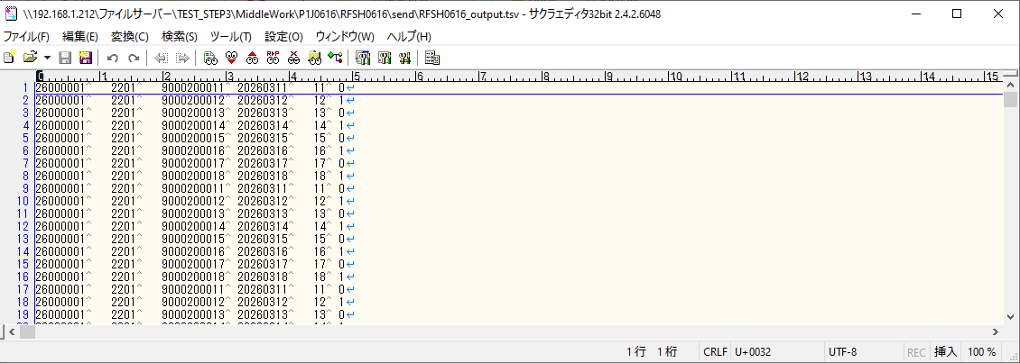

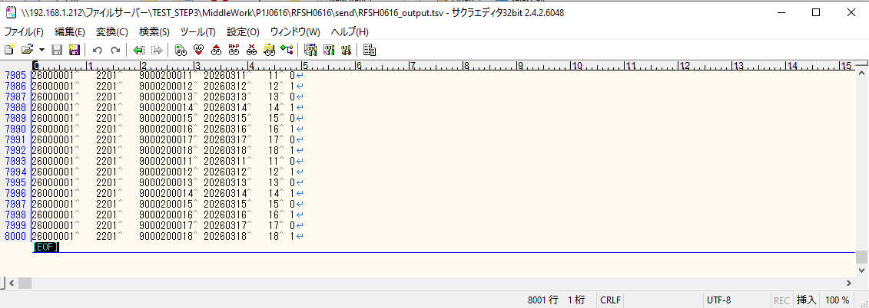

■7回目 正常系・データ行1000行以上


データ行が1010行。

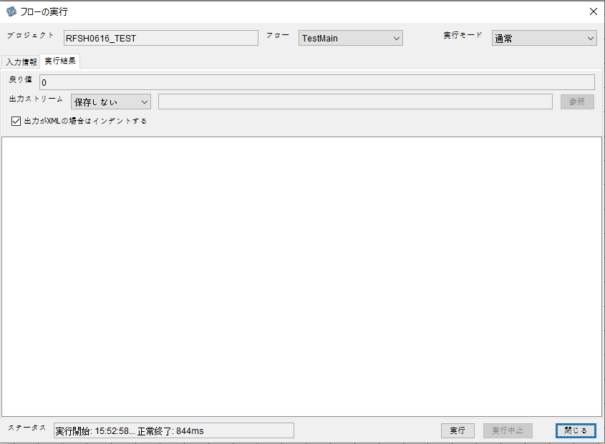



 |  | 行 | 日時 | レベル | メッセージ
 |  | 11174 | 2026-05-18T15:52:58.059 JST | INFO | FLEX_I_0003: [d6e626e3-49a2-401b-aeee-e8d8c4892c5e] サブフローの実行を開始します: /NH/connect/step3/isa_user09.RFSH0616.Main
 |  | 11175 | 2026-05-18T15:52:58.061 JST | INFO | FLEX_I_0003: [d6e626e3-49a2-401b-aeee-e8d8c4892c5e] サブフローの実行を開始します: /NH/connect/step3/isa_user09.MappingPreProcessing.MappingPreProcessing
 |  | 11176 | 2026-05-18T15:52:58.062 JST | INFO | FLEX_I_0003: [d6e626e3-49a2-401b-aeee-e8d8c4892c5e] サブフローの実行を開始します: /NH/connect/step3/isa_user09.Common.LogOutput
 |  | 11177 | 2026-05-18T15:52:58.063 JST | INFO | FLEX_I_0051: [d6e626e3-49a2-401b-aeee-e8d8c4892c5e] 情報(Log1) : 個別マッピング処理開始します。インターフェースID：RFSH0616 ASID：I0616 ジョブネットID：P1J0616
 |  | 11178 | 2026-05-18T15:52:58.063 JST | INFO | FLEX_I_0004: [d6e626e3-49a2-401b-aeee-e8d8c4892c5e] サブフローの実行が終了しました: /NH/connect/step3/isa_user09.Common.LogOutput [1ms]
 |  | 11179 | 2026-05-18T15:52:58.063 JST | INFO | FLEX_I_0003: [d6e626e3-49a2-401b-aeee-e8d8c4892c5e] サブフローの実行を開始します: /NH/connect/step3/isa_user09.Common.InputParameterCheck
 |  | 11180 | 2026-05-18T15:52:58.063 JST | INFO | FLEX_I_0004: [d6e626e3-49a2-401b-aeee-e8d8c4892c5e] サブフローの実行が終了しました: /NH/connect/step3/isa_user09.Common.InputParameterCheck [0ms]
 |  | 11181 | 2026-05-18T15:52:58.063 JST | INFO | FLEX_I_0003: [d6e626e3-49a2-401b-aeee-e8d8c4892c5e] サブフローの実行を開始します: /NH/connect/step3/isa_user09.Common.SettingInit
 |  | 11182 | 2026-05-18T15:52:58.078 JST | INFO | FLEX_I_0004: [d6e626e3-49a2-401b-aeee-e8d8c4892c5e] サブフローの実行が終了しました: /NH/connect/step3/isa_user09.Common.SettingInit [15ms]
 |  | 11183 | 2026-05-18T15:52:58.079 JST | INFO | FLEX_I_0003: [d6e626e3-49a2-401b-aeee-e8d8c4892c5e] サブフローの実行を開始します: /NH/connect/step3/isa_user09.Common.ParameterFileGet
 |  | 11184 | 2026-05-18T15:52:58.088 JST | INFO | FLEX_I_0004: [d6e626e3-49a2-401b-aeee-e8d8c4892c5e] サブフローの実行が終了しました: /NH/connect/step3/isa_user09.Common.ParameterFileGet [9ms]
 |  | 11185 | 2026-05-18T15:52:58.088 JST | INFO | FLEX_I_0003: [d6e626e3-49a2-401b-aeee-e8d8c4892c5e] サブフローの実行を開始します: /NH/connect/step3/isa_user09.Common_FileSendReceive.WorkFileDelete
 |  | 11186 | 2026-05-18T15:52:58.089 JST | INFO | FLEX_I_0004: [d6e626e3-49a2-401b-aeee-e8d8c4892c5e] サブフローの実行が終了しました: /NH/connect/step3/isa_user09.Common_FileSendReceive.WorkFileDelete [1ms]
 |  | 11187 | 2026-05-18T15:52:58.089 JST | INFO | FLEX_I_0003: [d6e626e3-49a2-401b-aeee-e8d8c4892c5e] サブフローの実行を開始します: /NH/connect/step3/isa_user09.Common.ParameterFileGet
 |  | 11188 | 2026-05-18T15:52:58.099 JST | INFO | FLEX_I_0004: [d6e626e3-49a2-401b-aeee-e8d8c4892c5e] サブフローの実行が終了しました: /NH/connect/step3/isa_user09.Common.ParameterFileGet [10ms]
 |  | 11189 | 2026-05-18T15:52:58.099 JST | INFO | FLEX_I_0003: [d6e626e3-49a2-401b-aeee-e8d8c4892c5e] サブフローの実行を開始します: /NH/connect/step3/isa_user09.Common_FileSendReceive.WorkFileDelete
 |  | 11190 | 2026-05-18T15:52:58.114 JST | INFO | FLEX_I_0004: [d6e626e3-49a2-401b-aeee-e8d8c4892c5e] サブフローの実行が終了しました: /NH/connect/step3/isa_user09.Common_FileSendReceive.WorkFileDelete [15ms]
 |  | 11191 | 2026-05-18T15:52:58.115 JST | INFO | FLEX_I_0003: [d6e626e3-49a2-401b-aeee-e8d8c4892c5e] サブフローの実行を開始します: /NH/connect/step3/isa_user09.Common_Conversion.GetConversionMst
 |  | 11192 | 2026-05-18T15:52:58.116 JST | INFO | FLEX_I_0004: [d6e626e3-49a2-401b-aeee-e8d8c4892c5e] サブフローの実行が終了しました: /NH/connect/step3/isa_user09.Common_Conversion.GetConversionMst [1ms]
 |  | 11193 | 2026-05-18T15:52:58.116 JST | INFO | FLEX_I_0004: [d6e626e3-49a2-401b-aeee-e8d8c4892c5e] サブフローの実行が終了しました: /NH/connect/step3/isa_user09.MappingPreProcessing.MappingPreProcessing [55ms]
 |  | 11194 | 2026-05-18T15:52:58.116 JST | INFO | FLEX_I_0003: [d6e626e3-49a2-401b-aeee-e8d8c4892c5e] サブフローの実行を開始します: /NH/connect/step3/isa_user09.RFSH0616.Mapping_Exec
 |  | 11195 | 2026-05-18T15:52:58.116 JST | INFO | FLEX_I_0003: [d6e626e3-49a2-401b-aeee-e8d8c4892c5e] サブフローの実行を開始します: /NH/connect/step3/isa_user09.FiletoFile.MappingPreProcessing
 |  | 11196 | 2026-05-18T15:52:58.118 JST | INFO | FLEX_I_0003: [d6e626e3-49a2-401b-aeee-e8d8c4892c5e] サブフローの実行を開始します: /NH/connect/step3/isa_user09.Common.ParameterFileGet
 |  | 11197 | 2026-05-18T15:52:58.126 JST | INFO | FLEX_I_0004: [d6e626e3-49a2-401b-aeee-e8d8c4892c5e] サブフローの実行が終了しました: /NH/connect/step3/isa_user09.Common.ParameterFileGet [8ms]
 |  | 11198 | 2026-05-18T15:52:58.136 JST | INFO | FLEX_I_0003: [d6e626e3-49a2-401b-aeee-e8d8c4892c5e] サブフローの実行を開始します: /NH/connect/step3/isa_user09.Common.ParameterFilePut
 |  | 11199 | 2026-05-18T15:52:58.140 JST | INFO | FLEX_I_0003: [d6e626e3-49a2-401b-aeee-e8d8c4892c5e] サブフローの実行を開始します: /NH/connect/step3/isa_user09.Common.ParameterFileGet
 |  | 11200 | 2026-05-18T15:52:58.148 JST | INFO | FLEX_I_0004: [d6e626e3-49a2-401b-aeee-e8d8c4892c5e] サブフローの実行が終了しました: /NH/connect/step3/isa_user09.Common.ParameterFileGet [8ms]
 |  | 11201 | 2026-05-18T15:52:58.159 JST | INFO | FLEX_I_0004: [d6e626e3-49a2-401b-aeee-e8d8c4892c5e] サブフローの実行が終了しました: /NH/connect/step3/isa_user09.Common.ParameterFilePut [23ms]
 |  | 11202 | 2026-05-18T15:52:58.159 JST | INFO | FLEX_I_0003: [d6e626e3-49a2-401b-aeee-e8d8c4892c5e] サブフローの実行を開始します: /NH/connect/step3/isa_user09.FiletoFile.PutParameterFileCaseMulitipleFiles
 |  | 11203 | 2026-05-18T15:52:58.160 JST | INFO | FLEX_I_0003: [d6e626e3-49a2-401b-aeee-e8d8c4892c5e] サブフローの実行を開始します: /NH/connect/step3/isa_user09.Common.ParameterFilePut
 |  | 11204 | 2026-05-18T15:52:58.165 JST | INFO | FLEX_I_0003: [d6e626e3-49a2-401b-aeee-e8d8c4892c5e] サブフローの実行を開始します: /NH/connect/step3/isa_user09.Common.ParameterFileGet
 |  | 11205 | 2026-05-18T15:52:58.173 JST | INFO | FLEX_I_0004: [d6e626e3-49a2-401b-aeee-e8d8c4892c5e] サブフローの実行が終了しました: /NH/connect/step3/isa_user09.Common.ParameterFileGet [8ms]
 |  | 11206 | 2026-05-18T15:52:58.183 JST | INFO | FLEX_I_0004: [d6e626e3-49a2-401b-aeee-e8d8c4892c5e] サブフローの実行が終了しました: /NH/connect/step3/isa_user09.Common.ParameterFilePut [23ms]
 |  | 11207 | 2026-05-18T15:52:58.185 JST | INFO | FLEX_I_0003: [d6e626e3-49a2-401b-aeee-e8d8c4892c5e] サブフローの実行を開始します: /NH/connect/step3/isa_user09.Common.ParameterFilePut
 |  | 11208 | 2026-05-18T15:52:58.188 JST | INFO | FLEX_I_0003: [d6e626e3-49a2-401b-aeee-e8d8c4892c5e] サブフローの実行を開始します: /NH/connect/step3/isa_user09.Common.ParameterFileGet
 |  | 11209 | 2026-05-18T15:52:58.197 JST | INFO | FLEX_I_0004: [d6e626e3-49a2-401b-aeee-e8d8c4892c5e] サブフローの実行が終了しました: /NH/connect/step3/isa_user09.Common.ParameterFileGet [9ms]
 |  | 11210 | 2026-05-18T15:52:58.207 JST | INFO | FLEX_I_0004: [d6e626e3-49a2-401b-aeee-e8d8c4892c5e] サブフローの実行が終了しました: /NH/connect/step3/isa_user09.Common.ParameterFilePut [22ms]
 |  | 11211 | 2026-05-18T15:52:58.209 JST | INFO | FLEX_I_0003: [d6e626e3-49a2-401b-aeee-e8d8c4892c5e] サブフローの実行を開始します: /NH/connect/step3/isa_user09.Common.ParameterFileGet
 |  | 11212 | 2026-05-18T15:52:58.216 JST | INFO | FLEX_I_0004: [d6e626e3-49a2-401b-aeee-e8d8c4892c5e] サブフローの実行が終了しました: /NH/connect/step3/isa_user09.Common.ParameterFileGet [7ms]
 |  | 11213 | 2026-05-18T15:52:58.217 JST | INFO | FLEX_I_0004: [d6e626e3-49a2-401b-aeee-e8d8c4892c5e] サブフローの実行が終了しました: /NH/connect/step3/isa_user09.FiletoFile.PutParameterFileCaseMulitipleFiles [58ms]
 |  | 11214 | 2026-05-18T15:52:58.217 JST | INFO | FLEX_I_0004: [d6e626e3-49a2-401b-aeee-e8d8c4892c5e] サブフローの実行が終了しました: /NH/connect/step3/isa_user09.FiletoFile.MappingPreProcessing [101ms]
 |  | 11215 | 2026-05-18T15:52:58.217 JST | INFO | FLEX_I_0003: [d6e626e3-49a2-401b-aeee-e8d8c4892c5e] サブフローの実行を開始します: /NH/connect/step3/isa_user09.RFSH0616.Mapping_Caller
 |  | 11216 | 2026-05-18T15:52:58.230 JST | INFO | FLEX_I_0003: [d6e626e3-49a2-401b-aeee-e8d8c4892c5e] サブフローの実行を開始します: /NH/connect/step3/isa_user09.Mapping_0022-2.Mapping
 |  | 11217 | 2026-05-18T15:52:58.657 JST | INFO | FLEX_I_0004: [d6e626e3-49a2-401b-aeee-e8d8c4892c5e] サブフローの実行が終了しました: /NH/connect/step3/isa_user09.Mapping_0022-2.Mapping [427ms]
 |  | 11218 | 2026-05-18T15:52:58.657 JST | INFO | FLEX_I_0003: [d6e626e3-49a2-401b-aeee-e8d8c4892c5e] サブフローの実行を開始します: /NH/connect/step3/isa_user09.RFSH0616.Mapping_FilePut
 |  | 11219 | 2026-05-18T15:52:58.665 JST | INFO | FLEX_I_0004: [d6e626e3-49a2-401b-aeee-e8d8c4892c5e] サブフローの実行が終了しました: /NH/connect/step3/isa_user09.RFSH0616.Mapping_FilePut [8ms]
 |  | 11220 | 2026-05-18T15:52:58.665 JST | INFO | FLEX_I_0003: [d6e626e3-49a2-401b-aeee-e8d8c4892c5e] サブフローの実行を開始します: /NH/connect/step3/isa_user09.Mapping_0022-2.Mapping
 |  | 11221 | 2026-05-18T15:52:58.669 JST | INFO | FLEX_I_0004: [d6e626e3-49a2-401b-aeee-e8d8c4892c5e] サブフローの実行が終了しました: /NH/connect/step3/isa_user09.Mapping_0022-2.Mapping [4ms]
 |  | 11222 | 2026-05-18T15:52:58.669 JST | INFO | FLEX_I_0003: [d6e626e3-49a2-401b-aeee-e8d8c4892c5e] サブフローの実行を開始します: /NH/connect/step3/isa_user09.RFSH0616.Mapping_FilePut
 |  | 11223 | 2026-05-18T15:52:58.672 JST | INFO | FLEX_I_0004: [d6e626e3-49a2-401b-aeee-e8d8c4892c5e] サブフローの実行が終了しました: /NH/connect/step3/isa_user09.RFSH0616.Mapping_FilePut [3ms]
 |  | 11224 | 2026-05-18T15:52:58.672 JST | INFO | FLEX_I_0004: [d6e626e3-49a2-401b-aeee-e8d8c4892c5e] サブフローの実行が終了しました: /NH/connect/step3/isa_user09.RFSH0616.Mapping_Caller [455ms]
 |  | 11225 | 2026-05-18T15:52:58.673 JST | INFO | FLEX_I_0003: [d6e626e3-49a2-401b-aeee-e8d8c4892c5e] サブフローの実行を開始します: /NH/connect/step3/isa_user09.FiletoFile.MappingPostProcessing
 |  | 11226 | 2026-05-18T15:52:58.675 JST | INFO | FLEX_I_0003: [d6e626e3-49a2-401b-aeee-e8d8c4892c5e] サブフローの実行を開始します: /NH/connect/step3/isa_user09.Common.WarningLogOutput
 |  | 11227 | 2026-05-18T15:52:58.676 JST | INFO | FLEX_I_0003: [d6e626e3-49a2-401b-aeee-e8d8c4892c5e] サブフローの実行を開始します: /NH/connect/step3/isa_user09.Common.LogOutput
 | No.5-2-1 | 11228 | 2026-05-18T15:52:58.676 JST | WARN | FLEX_W_1054: [d6e626e3-49a2-401b-aeee-e8d8c4892c5e] 警告(Log1) : det-warn:RFSH0616 マッピング処理にてコード変換が正しく行われませんでした。インターフェースID：RFSH0616 ASID：I0616 ジョブネットID：P1J0616 変換エラーメッセージ： NH、connect/step3、isa_user09、FiletoFile、MappingPostProcessing、I0616、P1J0616
 |  | 11229 | 2026-05-18T15:52:58.676 JST | INFO | FLEX_I_0004: [d6e626e3-49a2-401b-aeee-e8d8c4892c5e] サブフローの実行が終了しました: /NH/connect/step3/isa_user09.Common.LogOutput [0ms]
 |  | 11230 | 2026-05-18T15:52:58.677 JST | INFO | FLEX_I_0003: [d6e626e3-49a2-401b-aeee-e8d8c4892c5e] サブフローの実行を開始します: /NH/connect/step3/isa_user09.Common.LogOutput
 | No.5-2-1 | 11231 | 2026-05-18T15:52:58.677 JST | WARN | FLEX_W_1054: [d6e626e3-49a2-401b-aeee-e8d8c4892c5e] 警告(Log1) : 警告が発生しました。インターフェースID：RFSH0616 ASID：I0616 ジョブネットID：P1J0616
 |  | 11232 | 2026-05-18T15:52:58.677 JST | INFO | FLEX_I_0004: [d6e626e3-49a2-401b-aeee-e8d8c4892c5e] サブフローの実行が終了しました: /NH/connect/step3/isa_user09.Common.LogOutput [0ms]
 |  | 11233 | 2026-05-18T15:52:58.677 JST | INFO | FLEX_I_0004: [d6e626e3-49a2-401b-aeee-e8d8c4892c5e] サブフローの実行が終了しました: /NH/connect/step3/isa_user09.Common.WarningLogOutput [2ms]
 |  | 11234 | 2026-05-18T15:52:58.677 JST | INFO | FLEX_I_0003: [d6e626e3-49a2-401b-aeee-e8d8c4892c5e] サブフローの実行を開始します: /NH/connect/step3/isa_user09.Common.LogOutput
 |  | 11235 | 2026-05-18T15:52:58.678 JST | INFO | FLEX_I_0051: [d6e626e3-49a2-401b-aeee-e8d8c4892c5e] 情報(Log1) : ファイルを作成しました。インターフェースID：RFSH0616 ASID：I0616 ジョブネットID：P1J0616 ファイル名：RFSH0616_output.tsv 処理件数：8080件
 |  | 11236 | 2026-05-18T15:52:58.678 JST | INFO | FLEX_I_0004: [d6e626e3-49a2-401b-aeee-e8d8c4892c5e] サブフローの実行が終了しました: /NH/connect/step3/isa_user09.Common.LogOutput [1ms]
 |  | 11237 | 2026-05-18T15:52:58.679 JST | INFO | FLEX_I_0003: [d6e626e3-49a2-401b-aeee-e8d8c4892c5e] サブフローの実行を開始します: /NH/connect/step3/isa_user09.Common_FileSendReceive.OutputFileCopy
 |  | 11238 | 2026-05-18T15:52:58.679 JST | INFO | FLEX_I_0004: [d6e626e3-49a2-401b-aeee-e8d8c4892c5e] サブフローの実行が終了しました: /NH/connect/step3/isa_user09.Common_FileSendReceive.OutputFileCopy [0ms]
 |  | 11239 | 2026-05-18T15:52:58.680 JST | INFO | FLEX_I_0003: [d6e626e3-49a2-401b-aeee-e8d8c4892c5e] サブフローの実行を開始します: /NH/connect/step3/isa_user09.Common.ParameterFilePut
 |  | 11240 | 2026-05-18T15:52:58.688 JST | INFO | FLEX_I_0003: [d6e626e3-49a2-401b-aeee-e8d8c4892c5e] サブフローの実行を開始します: /NH/connect/step3/isa_user09.Common.ParameterFileGet
 |  | 11241 | 2026-05-18T15:52:58.698 JST | INFO | FLEX_I_0004: [d6e626e3-49a2-401b-aeee-e8d8c4892c5e] サブフローの実行が終了しました: /NH/connect/step3/isa_user09.Common.ParameterFileGet [10ms]
 |  | 11242 | 2026-05-18T15:52:58.708 JST | INFO | FLEX_I_0004: [d6e626e3-49a2-401b-aeee-e8d8c4892c5e] サブフローの実行が終了しました: /NH/connect/step3/isa_user09.Common.ParameterFilePut [28ms]
 |  | 11243 | 2026-05-18T15:52:58.708 JST | INFO | FLEX_I_0004: [d6e626e3-49a2-401b-aeee-e8d8c4892c5e] サブフローの実行が終了しました: /NH/connect/step3/isa_user09.FiletoFile.MappingPostProcessing [35ms]
 |  | 11244 | 2026-05-18T15:52:58.708 JST | INFO | FLEX_I_0004: [d6e626e3-49a2-401b-aeee-e8d8c4892c5e] サブフローの実行が終了しました: /NH/connect/step3/isa_user09.RFSH0616.Mapping_Exec [592ms]
...
 | No.4-2-3

エビデンス(個別)
■1回目 正常系・0byteファイル

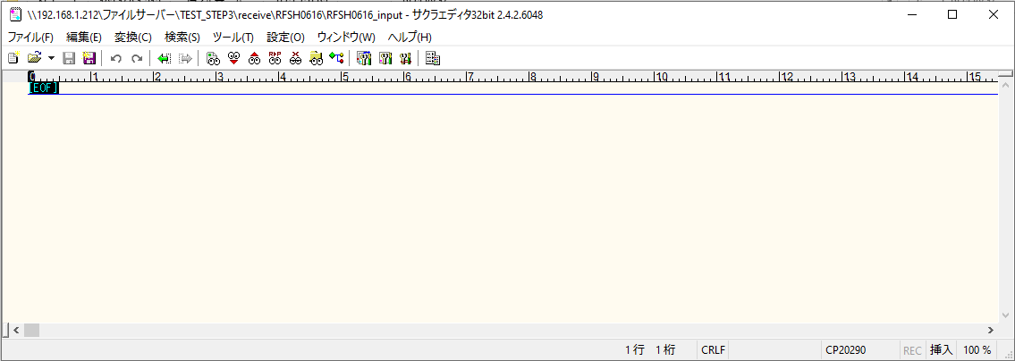
受信ファイルサイズが0byte

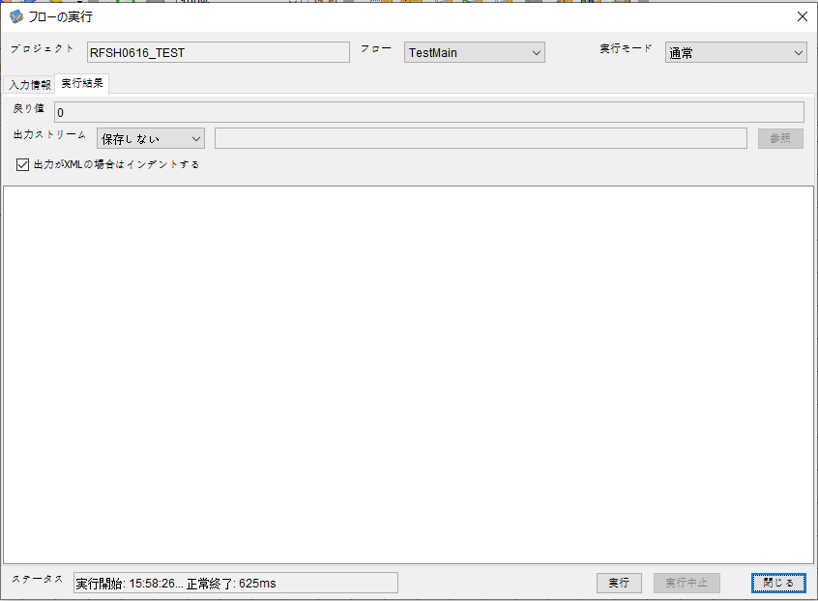

 |  | 行 | 日時 | レベル | メッセージ
 |  | 11673 | 2026-05-18T15:58:26.356 JST | INFO | FLEX_I_0003: [1d7bd117-1323-4a07-8be4-9d27b2834394] サブフローの実行を開始します: /NH/connect/step3/isa_user09.RFSH0616.Main
 |  | 11674 | 2026-05-18T15:58:26.407 JST | INFO | FLEX_I_0003: [1d7bd117-1323-4a07-8be4-9d27b2834394] サブフローの実行を開始します: /NH/connect/step3/isa_user09.MappingPreProcessing.MappingPreProcessing
 |  | 11675 | 2026-05-18T15:58:26.419 JST | INFO | FLEX_I_0003: [1d7bd117-1323-4a07-8be4-9d27b2834394] サブフローの実行を開始します: /NH/connect/step3/isa_user09.Common.LogOutput
 |  | 11676 | 2026-05-18T15:58:26.420 JST | INFO | FLEX_I_0051: [1d7bd117-1323-4a07-8be4-9d27b2834394] 情報(Log1) : 個別マッピング処理開始します。インターフェースID：RFSH0616 ASID：I0616 ジョブネットID：P1J0616
 |  | 11677 | 2026-05-18T15:58:26.420 JST | INFO | FLEX_I_0004: [1d7bd117-1323-4a07-8be4-9d27b2834394] サブフローの実行が終了しました: /NH/connect/step3/isa_user09.Common.LogOutput [1ms]
...
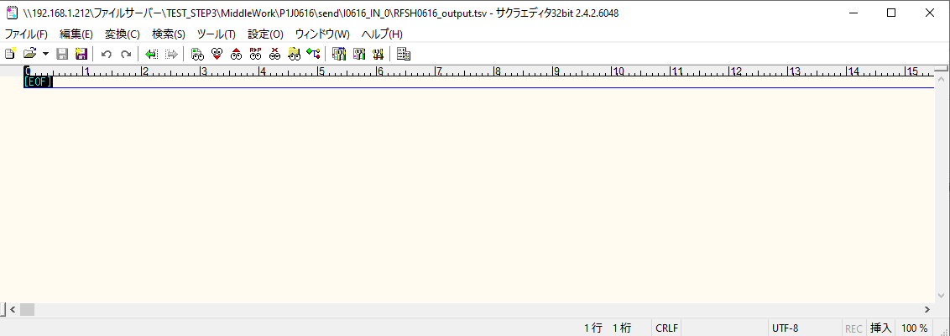

 | No.1-1-1

■2回目 正常系・全項目空データファイル

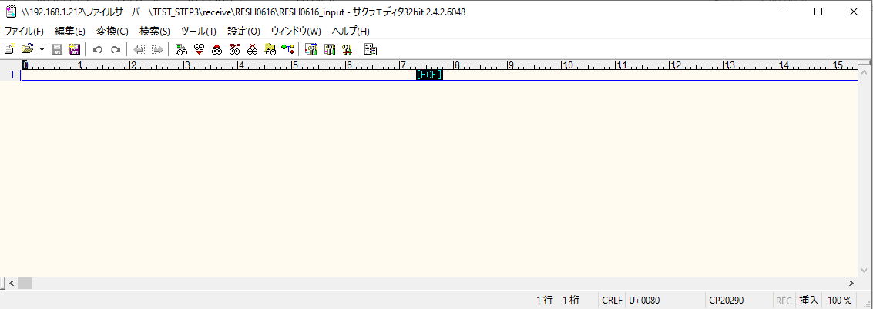

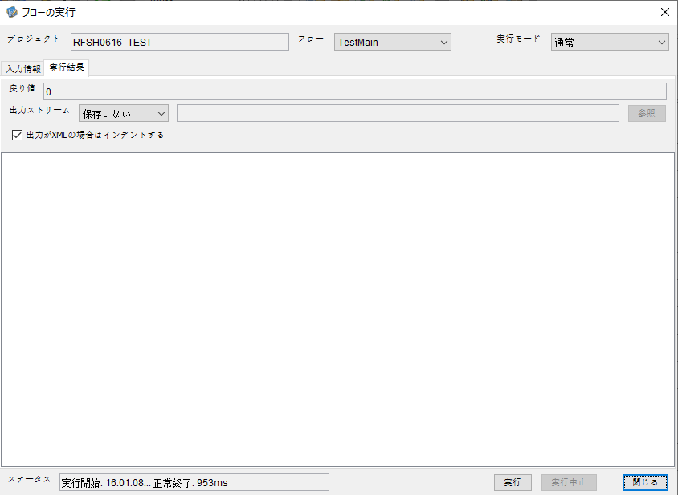

 |  | 行 | 日時 | レベル | メッセージ
 |  | 11905 | 2026-05-18T16:01:08.853 JST | INFO | FLEX_I_0003: [92540790-8197-4b0e-9308-ef500d88c9c0] サブフローの実行を開始します: /NH/connect/step3/isa_user09.RFSH0616.Main
 |  | 11906 | 2026-05-18T16:01:08.903 JST | INFO | FLEX_I_0003: [92540790-8197-4b0e-9308-ef500d88c9c0] サブフローの実行を開始します: /NH/connect/step3/isa_user09.MappingPreProcessing.MappingPreProcessing
 |  | 11907 | 2026-05-18T16:01:08.915 JST | INFO | FLEX_I_0003: [92540790-8197-4b0e-9308-ef500d88c9c0] サブフローの実行を開始します: /NH/connect/step3/isa_user09.Common.LogOutput
 |  | 11908 | 2026-05-18T16:01:08.915 JST | INFO | FLEX_I_0051: [92540790-8197-4b0e-9308-ef500d88c9c0] 情報(Log1) : 個別マッピング処理開始します。インターフェースID：RFSH0616 ASID：I0616 ジョブネットID：P1J0616
 |  | 11909 | 2026-05-18T16:01:08.915 JST | INFO | FLEX_I_0004: [92540790-8197-4b0e-9308-ef500d88c9c0] サブフローの実行が終了しました: /NH/connect/step3/isa_user09.Common.LogOutput [0ms]
 |  | 11910 | 2026-05-18T16:01:08.915 JST | INFO | FLEX_I_0003: [92540790-8197-4b0e-9308-ef500d88c9c0] サブフローの実行を開始します: /NH/connect/step3/isa_user09.Common.InputParameterCheck
...
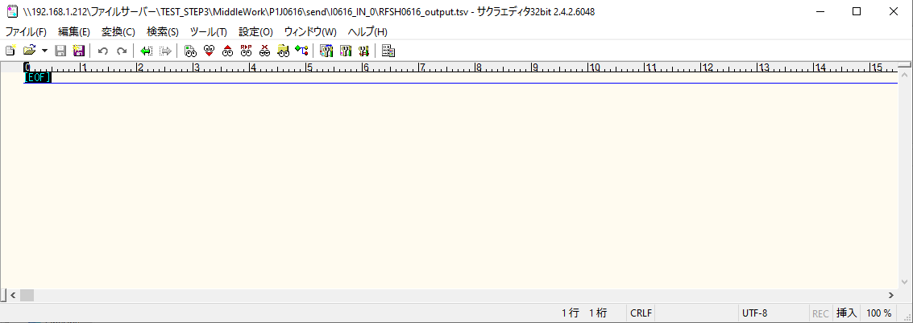
 | No.1-2-1

■3回目 正常系・ファイル定義確認

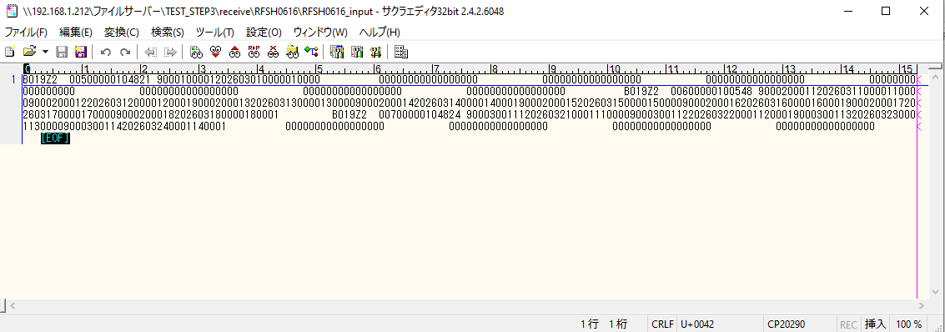

 | No.3-1-1
 | No.3-1-2
 | No.3-1-3
 | No.3-1-4
 | No.3-1-5
 | No.3-1-6

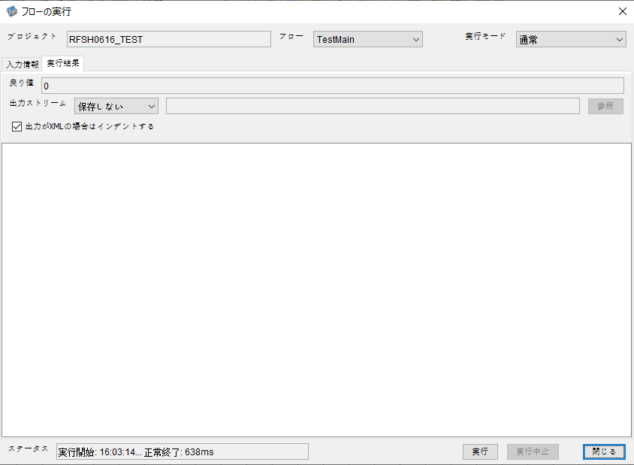

 |  | 行 | 日時 | レベル | メッセージ
 |  | 12011 | 2026-05-18T16:03:14.829 JST | INFO | FLEX_I_0003: [edb1675e-8307-487e-b13c-ee3ceed87392] サブフローの実行を開始します: /NH/connect/step3/isa_user09.RFSH0616.Main
 |  | 12012 | 2026-05-18T16:03:14.830 JST | INFO | FLEX_I_0003: [edb1675e-8307-487e-b13c-ee3ceed87392] サブフローの実行を開始します: /NH/connect/step3/isa_user09.MappingPreProcessing.MappingPreProcessing
 |  | 12013 | 2026-05-18T16:03:14.831 JST | INFO | FLEX_I_0003: [edb1675e-8307-487e-b13c-ee3ceed87392] サブフローの実行を開始します: /NH/connect/step3/isa_user09.Common.LogOutput
 |  | 12014 | 2026-05-18T16:03:14.832 JST | INFO | FLEX_I_0051: [edb1675e-8307-487e-b13c-ee3ceed87392] 情報(Log1) : 個別マッピング処理開始します。インターフェースID：RFSH0616 ASID：I0616 ジョブネットID：P1J0616
 |  | 12015 | 2026-05-18T16:03:14.832 JST | INFO | FLEX_I_0004: [edb1675e-8307-487e-b13c-ee3ceed87392] サブフローの実行が終了しました: /NH/connect/step3/isa_user09.Common.LogOutput [1ms]
...
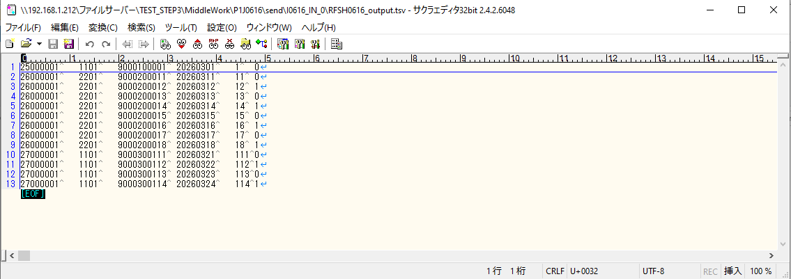

 | No.3-2-1
 | No.3-2-2
 | No.3-2-3
 | No.3-2-4
 | No.3-2-5
 | No.3-2-6

■4回目正常系・列分割→行変換確認（明細0件）

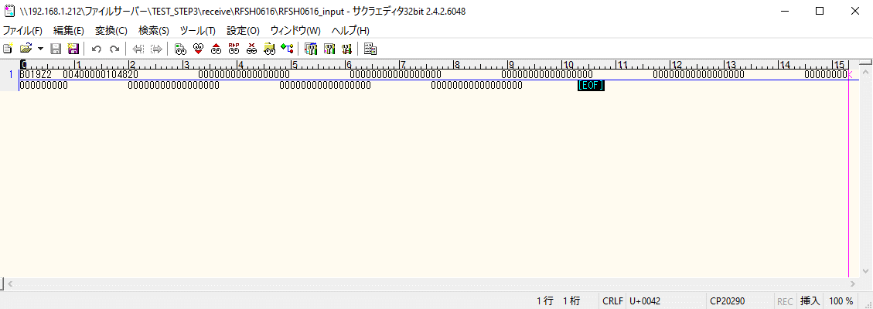

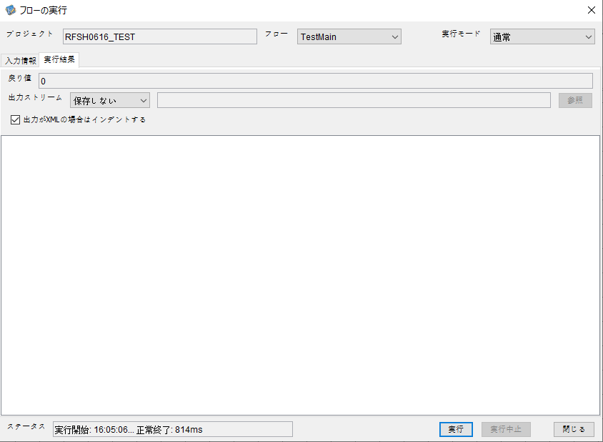

 |  | 行 | 日時 | レベル | メッセージ
 |  | 12302 | 2026-05-18T16:05:06.836 JST | INFO | FLEX_I_0003: [1d72505b-007f-437c-89f4-a9d52004b44a] サブフローの実行を開始します: /NH/connect/step3/isa_user09.RFSH0616.Main
 |  | 12303 | 2026-05-18T16:05:06.886 JST | INFO | FLEX_I_0003: [1d72505b-007f-437c-89f4-a9d52004b44a] サブフローの実行を開始します: /NH/connect/step3/isa_user09.MappingPreProcessing.MappingPreProcessing
 |  | 12304 | 2026-05-18T16:05:06.908 JST | INFO | FLEX_I_0003: [1d72505b-007f-437c-89f4-a9d52004b44a] サブフローの実行を開始します: /NH/connect/step3/isa_user09.Common.LogOutput
 |  | 12305 | 2026-05-18T16:05:06.909 JST | INFO | FLEX_I_0051: [1d72505b-007f-437c-89f4-a9d52004b44a] 情報(Log1) : 個別マッピング処理開始します。インターフェースID：RFSH0616 ASID：I0616 ジョブネットID：P1J0616
 |  | 12306 | 2026-05-18T16:05:06.909 JST | INFO | FLEX_I_0004: [1d72505b-007f-437c-89f4-a9d52004b44a] サブフローの実行が終了しました: /NH/connect/step3/isa_user09.Common.LogOutput [1ms]
 |  | 12307 | 2026-05-18T16:05:06.909 JST | INFO | FLEX_I_0003: [1d72505b-007f-437c-89f4-a9d52004b44a] サブフローの実行を開始します: /NH/connect/step3/isa_user09.Common.InputParameterCheck
...
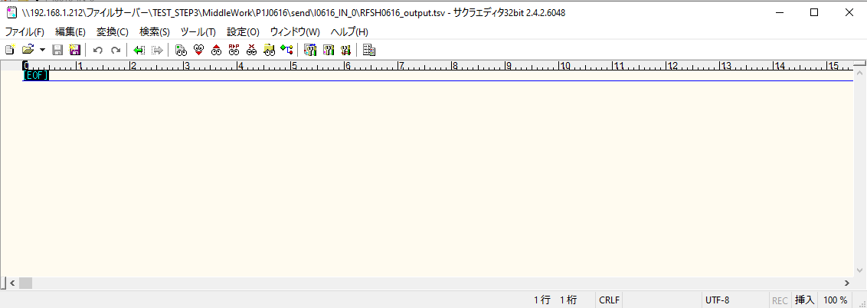
 | No.2-1-1

■5回目正常系・列分割→行変換確認（明細1件）

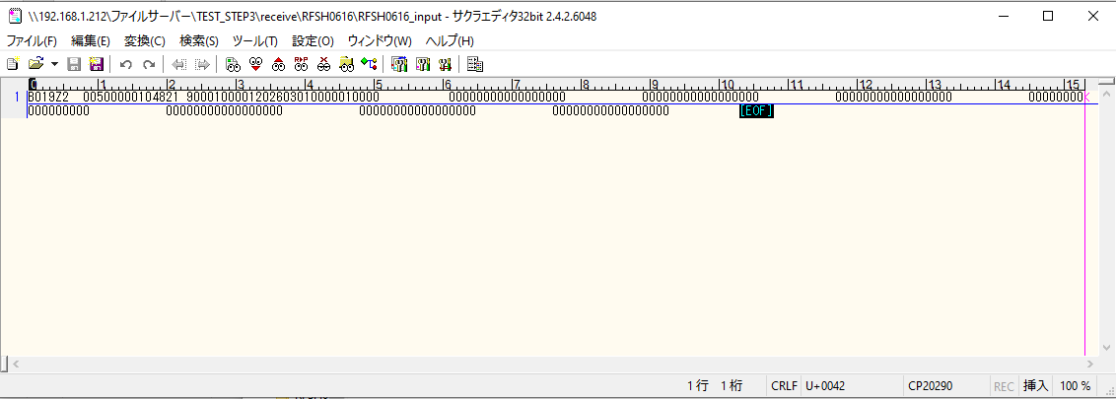



 |  | 行 | 日時 | レベル | メッセージ
 |  | 12473 | 2026-05-18T16:07:33.514 JST | INFO | FLEX_I_0003: [e561eed4-89b2-49c7-b495-c8d31297ac96] サブフローの実行を開始します: /NH/connect/step3/isa_user09.RFSH0616.Main
 |  | 12474 | 2026-05-18T16:07:33.516 JST | INFO | FLEX_I_0003: [e561eed4-89b2-49c7-b495-c8d31297ac96] サブフローの実行を開始します: /NH/connect/step3/isa_user09.MappingPreProcessing.MappingPreProcessing
 |  | 12475 | 2026-05-18T16:07:33.517 JST | INFO | FLEX_I_0003: [e561eed4-89b2-49c7-b495-c8d31297ac96] サブフローの実行を開始します: /NH/connect/step3/isa_user09.Common.LogOutput
 |  | 12476 | 2026-05-18T16:07:33.518 JST | INFO | FLEX_I_0051: [e561eed4-89b2-49c7-b495-c8d31297ac96] 情報(Log1) : 個別マッピング処理開始します。インターフェースID：RFSH0616 ASID：I0616 ジョブネットID：P1J0616
...
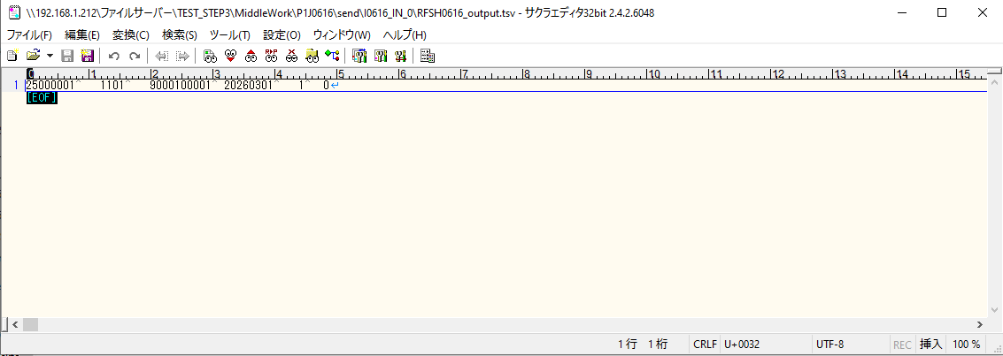

 | No.2-1-2

■6回目正常系・列分割→行変換確認（明細4件）

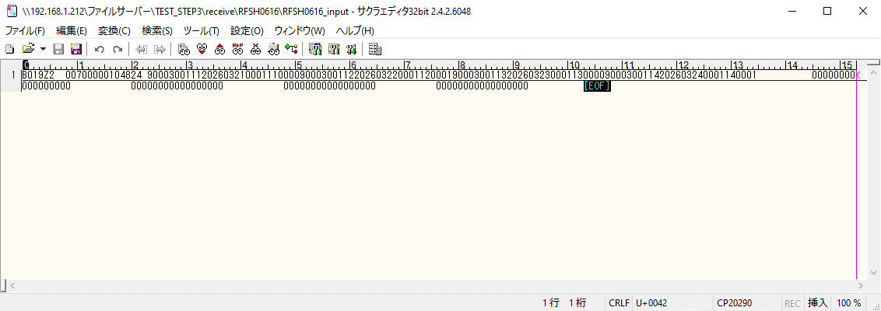

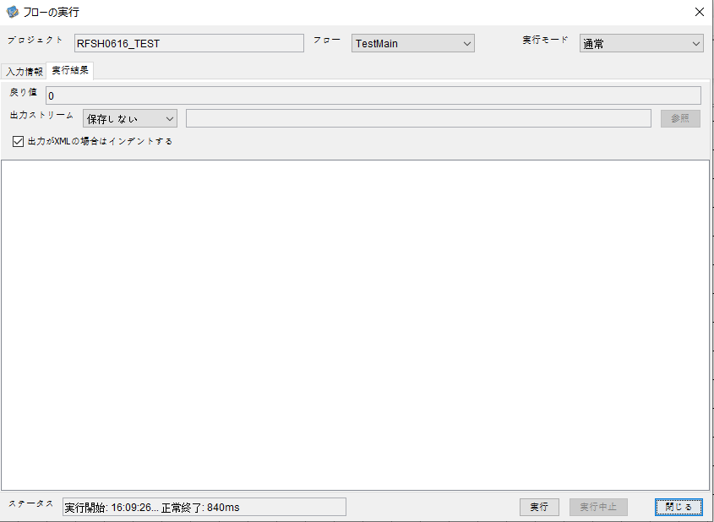

 |  | 行 | 日時 | レベル | メッセージ
 |  | 12526 | 2026-05-18T16:09:26.457 JST | INFO | FLEX_I_0003: [d8ef55f5-ae3f-4c83-bb7a-a226704533bc] サブフローの実行を開始します: /NH/connect/step3/isa_user09.RFSH0616.Main
 |  | 12527 | 2026-05-18T16:09:26.458 JST | INFO | FLEX_I_0003: [d8ef55f5-ae3f-4c83-bb7a-a226704533bc] サブフローの実行を開始します: /NH/connect/step3/isa_user09.MappingPreProcessing.MappingPreProcessing
 |  | 12528 | 2026-05-18T16:09:26.458 JST | INFO | FLEX_I_0003: [d8ef55f5-ae3f-4c83-bb7a-a226704533bc] サブフローの実行を開始します: /NH/connect/step3/isa_user09.Common.LogOutput
 |  | 12529 | 2026-05-18T16:09:26.458 JST | INFO | FLEX_I_0051: [d8ef55f5-ae3f-4c83-bb7a-a226704533bc] 情報(Log1) : 個別マッピング処理開始します。インターフェースID：RFSH0616 ASID：I0616 ジョブネットID：P1J0616
 |  | 12530 | 2026-05-18T16:09:26.458 JST | INFO | FLEX_I_0004: [d8ef55f5-ae3f-4c83-bb7a-a226704533bc] サブフローの実行が終了しました: /NH/connect/step3/isa_user09.Common.LogOutput [0ms]
 |  | 12531 | 2026-05-18T16:09:26.459 JST | INFO | FLEX_I_0003: [d8ef55f5-ae3f-4c83-bb7a-a226704533bc] サブフローの実行を開始します: /NH/connect/step3/isa_user09.Common.InputParameterCheck
...
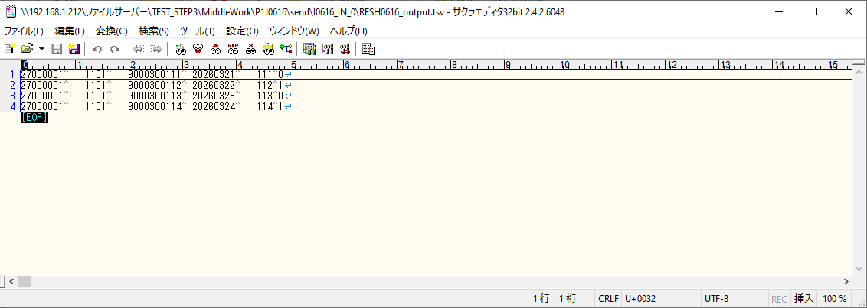

 | No.2-1-4

■7回目正常系・列分割→行変換確認（明細8件）

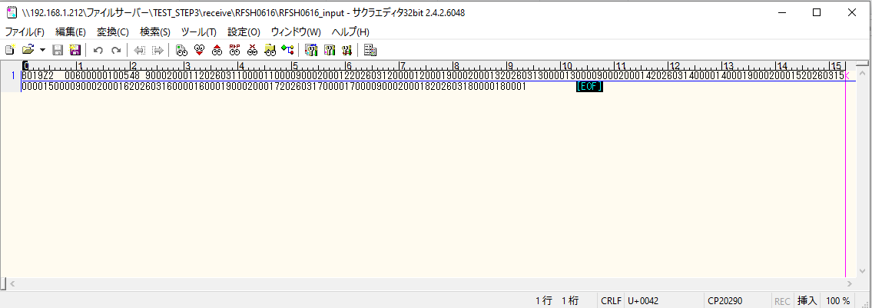

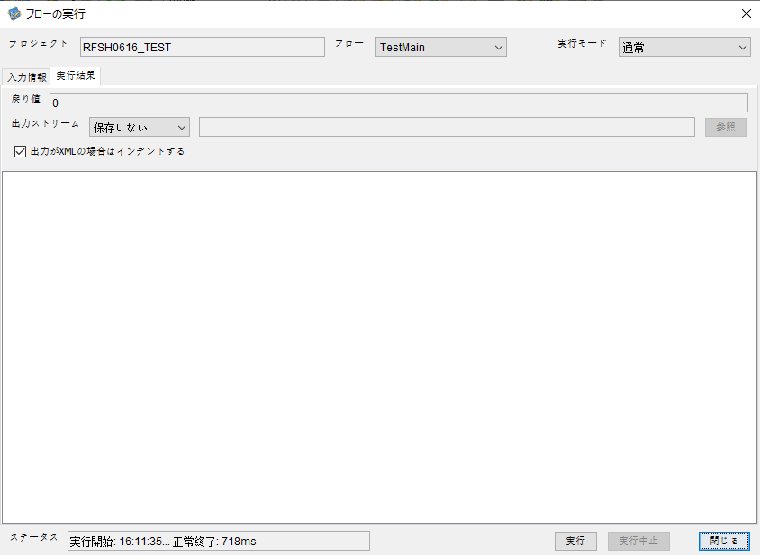

 |  | 行 | 日時 | レベル | メッセージ
 |  | 12705 | 2026-05-18T16:11:35.667 JST | INFO | FLEX_I_0003: [1095d003-8545-4889-a1d8-fc8d214cc52e] サブフローの実行を開始します: /NH/connect/step3/isa_user09.RFSH0616.Main
 |  | 12706 | 2026-05-18T16:11:35.668 JST | INFO | FLEX_I_0003: [1095d003-8545-4889-a1d8-fc8d214cc52e] サブフローの実行を開始します: /NH/connect/step3/isa_user09.MappingPreProcessing.MappingPreProcessing
 |  | 12707 | 2026-05-18T16:11:35.669 JST | INFO | FLEX_I_0003: [1095d003-8545-4889-a1d8-fc8d214cc52e] サブフローの実行を開始します: /NH/connect/step3/isa_user09.Common.LogOutput
 |  | 12708 | 2026-05-18T16:11:35.670 JST | INFO | FLEX_I_0051: [1095d003-8545-4889-a1d8-fc8d214cc52e] 情報(Log1) : 個別マッピング処理開始します。インターフェースID：RFSH0616 ASID：I0616 ジョブネットID：P1J0616
 |  | 12709 | 2026-05-18T16:11:35.670 JST | INFO | FLEX_I_0004: [1095d003-8545-4889-a1d8-fc8d214cc52e] サブフローの実行が終了しました: /NH/connect/step3/isa_user09.Common.LogOutput [1ms]
 |  | 12710 | 2026-05-18T16:11:35.671 JST | INFO | FLEX_I_0003: [1095d003-8545-4889-a1d8-fc8d214cc52e] サブフローの実行を開始します: /NH/connect/step3/isa_user09.Common.InputParameterCheck
 |  | 12711 | 2026-05-18T16:11:35.671 JST | INFO | FLEX_I_0004: [1095d003-8545-4889-a1d8-fc8d214cc52e] サブフローの実行が終了しました: /NH/connect/step3/isa_user09.Common.InputParameterCheck [0ms]
...
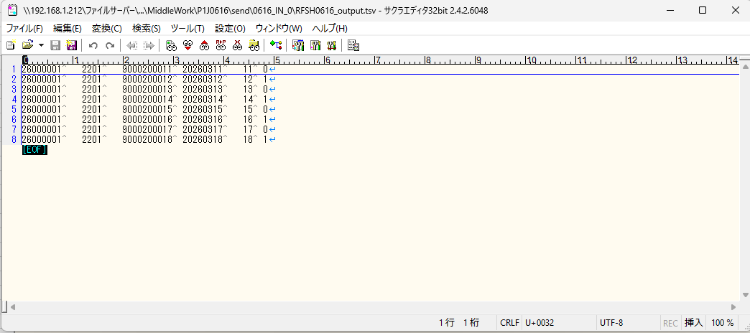
 | No.2-1-3

■8回目正常系・列分割→行変換確認（レコードが複数件あり）

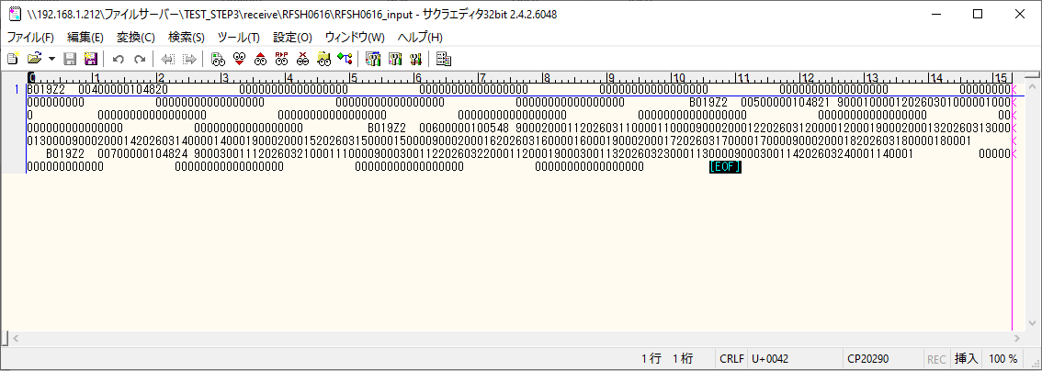

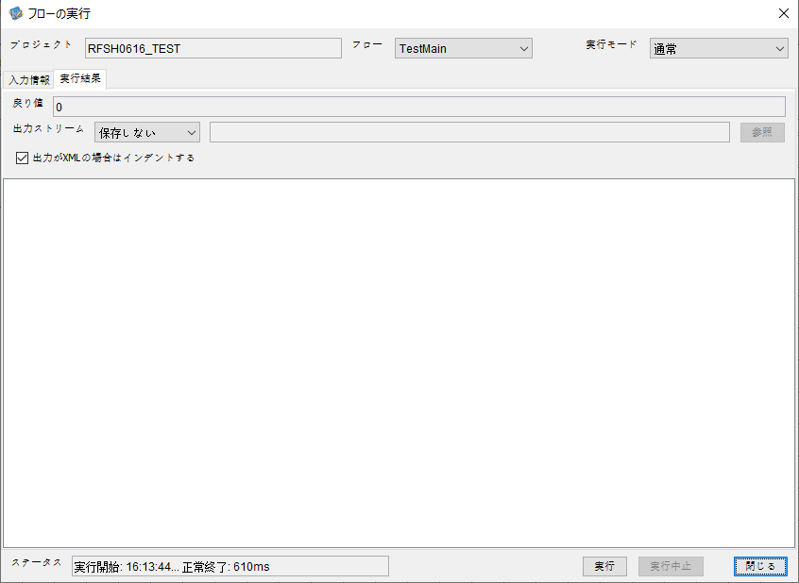

 |  | 行 | 日時 | レベル | メッセージ
 |  | 12876 | 2026-05-18T16:13:44.827 JST | INFO | FLEX_I_0003: [b4023681-ae49-41d8-9f11-859d0701a10c] サブフローの実行を開始します: /NH/connect/step3/isa_user09.RFSH0616.Main
 |  | 12877 | 2026-05-18T16:13:44.828 JST | INFO | FLEX_I_0003: [b4023681-ae49-41d8-9f11-859d0701a10c] サブフローの実行を開始します: /NH/connect/step3/isa_user09.MappingPreProcessing.MappingPreProcessing
 |  | 12878 | 2026-05-18T16:13:44.829 JST | INFO | FLEX_I_0003: [b4023681-ae49-41d8-9f11-859d0701a10c] サブフローの実行を開始します: /NH/connect/step3/isa_user09.Common.LogOutput
 |  | 12879 | 2026-05-18T16:13:44.830 JST | INFO | FLEX_I_0051: [b4023681-ae49-41d8-9f11-859d0701a10c] 情報(Log1) : 個別マッピング処理開始します。インターフェースID：RFSH0616 ASID：I0616 ジョブネットID：P1J0616
 |  | 12880 | 2026-05-18T16:13:44.830 JST | INFO | FLEX_I_0004: [b4023681-ae49-41d8-9f11-859d0701a10c] サブフローの実行が終了しました: /NH/connect/step3/isa_user09.Common.LogOutput [1ms]
 |  | 12881 | 2026-05-18T16:13:44.831 JST | INFO | FLEX_I_0003: [b4023681-ae49-41d8-9f11-859d0701a10c] サブフローの実行を開始します: /NH/connect/step3/isa_user09.Common.InputParameterCheck
...
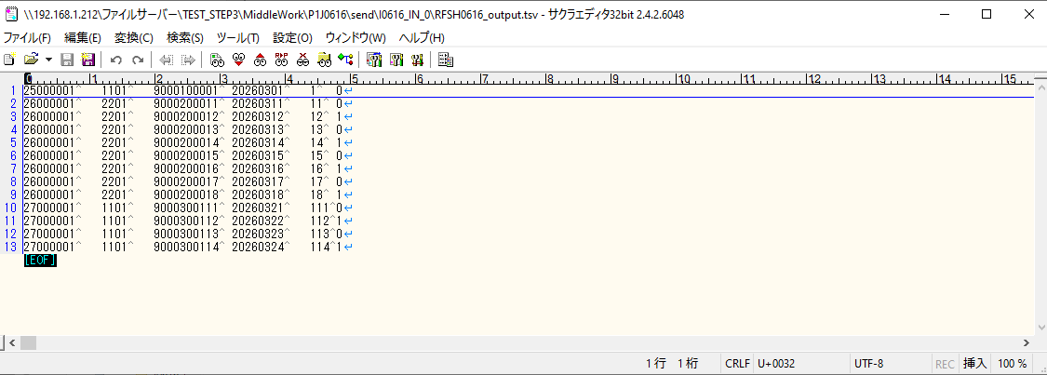
 | No.2-1-5

エビデンス(マッピング)
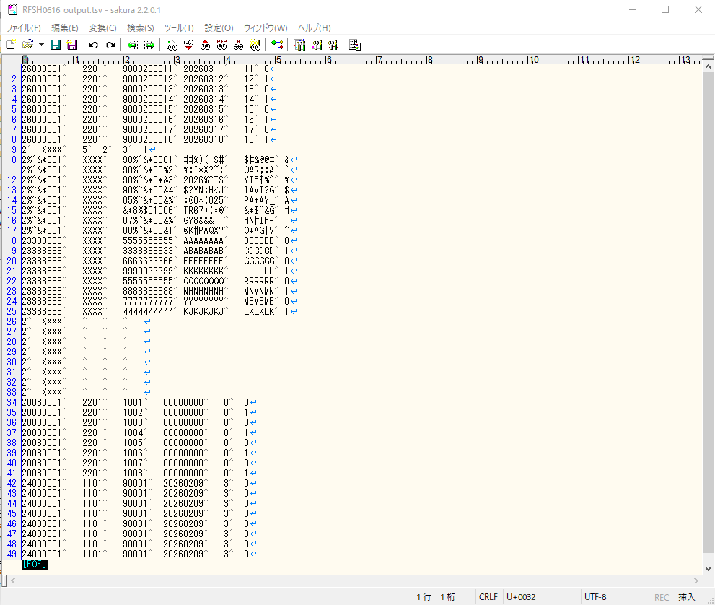
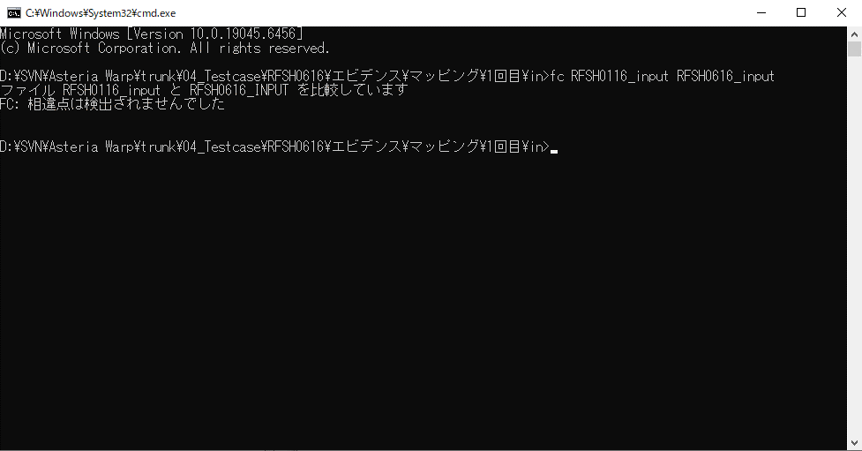
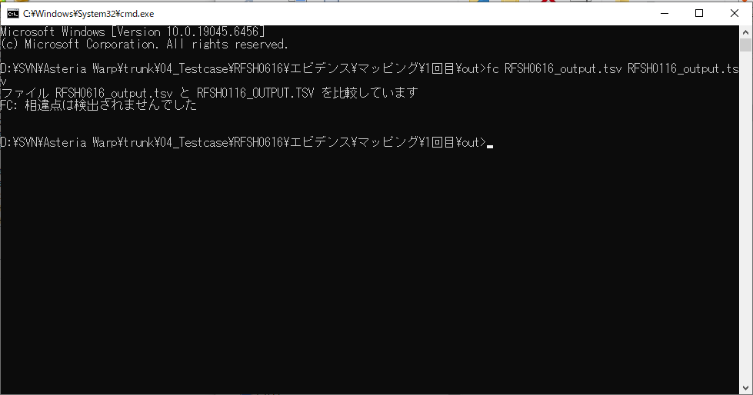
...
■出力ファイル

エビデンス(マッピング)_20260520

...
■出力ファイル

基本情報
項目名 | 値
インターフェースID | RFSH0616
ジョブネットID | P1J0616@I0616
システム情報.中間ワーク親フォルダパス | \\192.168.1.212\ファイルサーバー\TEST_STEP3\MiddleWork\P1J0616
システム情報.送信ファイル格納フォルダ名 | send
個別マッピング用定義ファイル.作成ファイル名 | RFSH0616_output.tsv
個別マッピング定義用ファイル.保存フォルダ名 | 0616_IN_0
パラメータファイルパス | \\192.168.1.212\ファイルサーバー\TEST_STEP3\Work\P1J0616\parameter.conf
パラメータファイル.受信ファイル格納フォルダパス_[インターフェースID] | \\192.168.1.212\ファイルサーバー\TEST_STEP3\receive\P1J0616

テスト実施時の基本情報を記入

外部定義ファイル
...
テスト実施時の定義ファイル情報を記載
...

